Power PL 2025
 |  | KCCE- Power PL -April 2025
 | Reference | Description | PL EUR
 | 001356 | Cache borne 2 Mod Eco بوات ديجنكتور ظاهر | 1.91
 | 001357 | Cache borne 4 Mod Eco بوات ديجنكتور ظاهر | 2.38
 | 001358 | Cache borne 6 Mod Eco بوات ديجنكتور ظاهر | 3.17
 | 001522 | Coffret encastré 2RX12m Plast. Trans. تابلو 12ديجنكتور مخفي | 42.83
 | 001523 | Coffret encastré 3RX12M Plast. Trans. تابلو 36 ديجنكتور مخفي | 57.92
 | 001524 | Coffret encastré 4R*12m Plast.trans تابلو 48 ديجنكتور مخفي | 70.73
 | 001651 | Obturateur 24M séparable bl سدة ديجنكتورابيض24 | 5.44
 | 001660 | Obturateur blanc 5 Mod | 1.59
 | 001664 | Obturateur blanc 18 Mod سدة ديجنكتور ابيض 18 | 3.17
 | 001665 | Obturateur gris 18 Mod سدة ديجنكتور رمادي 18 | 2.85
 | 002814 | DISJ. THERMIQUE 32A (417315) | 47.61
 | 003382 | Disj dx 1*6A - 6KA ديجنكتور+اتيكيت | 3.77
 | 003384 | Disj dx 1*10A - 6KA ديجنكتور+اتيكيت | 3.50
 | 003386 | Disj dx 1*16A - 6KA ديجنكتور+اتيكيت | 3.41
 | 003387 | Disj dx 1*20A - 6KA ديجنكتور+اتيكيت | 3.58
 | 003388 | Disj dx 1*25A - 6KA ديجنكتور+اتيكيت | 3.94
 | 003389 | Disj dx 1*32A - 6KA ديجنكتور+اتيكيت | 4.06
 | 003390 | Disj dx 1*40A - 6KA ديجنكتور+اتيكيت | 3.94
 | 003391 | Disj dx 1*50A - 6KA ديجنكتور+اتيكيت | 5.86
 | 003392 | Disj dx 1*63A - 6KA ديجنكتور+اتيكيت | 6.55
 | 003429 | Disj dx 2*6A - 6KA ديجنكتور+اتيكيت | 13.68
 | 003431 | Disj dx 2*10A - 6KA ديجنكتور+اتيكيت | 10.68
 | 003433 | Disj dx 2*16A - 6KA ديجنكتور+اتيكيت | 12.07
 | 003434 | Disj dx 2*20A - 6KA ديجنكتور+اتيكيت | 11.83
 | 003438 | Disj dx 2*50A - 6KA ديجنكتور+اتيكيت | 17.30
 | 003447 | Disj dx 3*6A - 6KA ديجنكتور+اتيكيت | 21.17
 | 003449 | Disj dx 3*10A - 6KA ديجنكتور+اتيكيت | 21.50
 | 003451 | Disj dx 3*16A - 6KA ديجنكتور+اتيكيت | 16.39
 | 003453 | Disj dx 3*25A - 6KA ديجنكتور+اتيكيت | 18.82
 | 003455 | Disj dx 3*40A - 6KA ديجنكتور+اتيكيت | 21.24
 | 003491 | Disj dx 4*10A - 6000A ديجنكتور+اتيكيت | 40.18
 | 003498 | Disj dx 4*50A - 6000A ديجنكتور+اتيكيت | 31.99
 | 003499 | Disj dx 4*63A - 6000A ديجنكتور+اتيكيت | 33.79
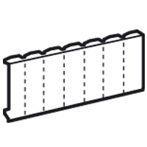 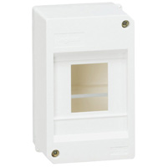

 | 003660 | Télévar.fluo. 1000W ديمر عسكة | 170.21
 | 003671 | Télévar.lampes incandes.et halogènes1000W ديمر عسكة | 192.91
 | 003921 | Paraf Bip-Voltage Surge Protector 70KA | 93.38
 | 004077 | Cont 63A 3NO bobine 230V كونتكتور على سكة | 32.38
 | 004079 | Cont 63A 4NC bobine 230V كونتكتور على سكة | 34.68
 | 004085 | Auxil. 2A O+F-Position Status of the contact | 19.34
 | 004107 | Sonnerie modulaire 220V جرس عسكة | 20.65
 | 004285 | Prise modul. sur rail sch2P+T16A بريزشوكو عسكة | 14.33
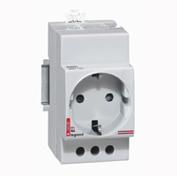 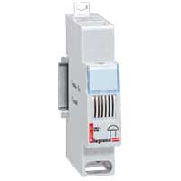

3658

4107
4285

 | 004301 | ISOLATING SWITCH 1P16A-406400 | 6.83
 | 004302 | ISOLATING SWITCH 1P20A-406401 | 6.83
 | 004321 | ISOLATING SWITCH 2P16A-406431 | 9.39
 | 004322 | Interr 2P*20A 400V (406432) مفتاح ديجنكتور مجوز 2*20 | 7.69
 | 004325 | Interr 2P*32A 400V (406434) مفتاح ديجنكتور مجوز 2*32 | 7.69
 | 004342 | Interr 3P*20A 400V (406457) مفتاح ديجنكتور مثلث 3*20 | 12.17
 | 004347 | Interr 3P*40A 400V (406460) مفتاح ديجنكتور مثلث 3*40 | 18.06
 | 004350 | Interr 3P*63A 400V (406461) مفتاح ديجنكتور مثلث 3*63 | 18.06
 | 004354 | Interr 3P*100A 400V (406469) مفتاح ديجنكتور مثلث3*100 | 21.14
 | 004358 | Interr 3P*125A 400V (406470) مفتاح ديجنكتور مثلث 3*125 | 21.14
 | 004362 | Interr 4P*20A 400V (406477) مفتاج ديجنكتور رباعي 4*20 | 14.28
 | 004365 | ISOLATING SWITCH 4P32A-406479 | 17.42
 | 004370 | ISOLATING SWITCH 4P63A-406481 | 28.19
 | 004374 | ISOLATING SWITCH 4P100A-406489 | 33.22
 | 004378 | Interr 4P*125A 400V(406490) مفتاح ديجنكتور رباعي 4*125 | 27.23
 | 004385 | Change over Switch 1P 1-0-2 20A (412902) مفتاح افرسور عسكة | 18.88
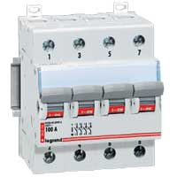 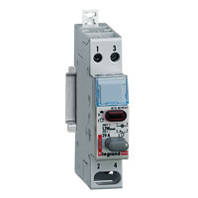 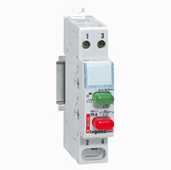 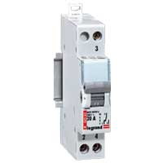

4301
4468

4370

 | 004405 | Support sur rail modulaire preperce 22.5MM | 9.43
 | 004406 | Support ou obturateur modulaire 22.5MM | 6.74
 | 004454 | Poussoir 1P NF 20A 250V (412909) كباس ديجنكتور | 11.26
 | 004455 | Poussoir 1P 2NO 20A 250V(412910) كباس ديجنكتور | 14.92
 | 004464 | Poussoir1P 20A+indic rouge NF(412915) كباس دجنكتور+اشارة | 14.21
 | 004468 | 2 Poussoirs 1P 20A +1NO+1NF (412916) كباس مجوز | 15.91
 | 004485 | Disj témoin orange ديجنكتور اشارة برتقالي | 3.70
 | 004488 | LEXIC DOUBLE INDICATOR 250V(412931) | 6.82
 | 004496 | Diffuseur de couleur bleu | 0.94
 | 004497 | Diffuseur incolor | 0.93
 | 004634 | Current transformer 100/5 | 33.90
 | 004672 | COMPT.ENERGIE MONO DIRECT 63A | 144.80
 | 004678 | COMPT 63A MONO 2MOD MID | 232.06
 | 004679 | COMPT 63A MONO 2MOD MID RS485 | 230.01
 | 004683 | COMPT 63A TRI 4MODUL MID RS485 | 309.27
 | 004686 | COMPT 5A CT TRI 4MOD MID RS485 | 260.89
 | 004689 | INTERFACE ETHERNET 2 MOD | 673.68
 | 004740 | On delay Timer | 73.11
 | 004832 | Bornier terre isole 8*16 | 4.86
 | 004834 | Bornier vert 12 départ (Rail omega) | 4.93
 | 004835 | Bornier vert 16 départ | 6.32
 | 004836 | Terminal Block Green 21OUTPUTS | 8.59
 | 004838 | Terminal Block Green 33OUTPUTS | 11.33
 | 004842 | BORNIER NEUTRE ISOLE 8X16MM2 | 4.86
 | 004844 | Bornier neutre-bleu 12 départ (Rail omega) | 4.99
 | 004845 | Bornier neutre-bleu 16 départ | 6.91
 | 004846 | Terminal Block Blue 21 OUTPUTS | 8.59
 | 004848 | Terminal Block Blue 33 OUTPUTS | 11.33
 | 004855 | Bornier Phase 16*16+25MM2 | 5.40
 | 004871 | LEXIC DIST. BLOCK 1P 125A | 32.61
 | 004873 | Repart.unipolaire160A(2M) علبة توزيع على سكة 160 | 46.61
 | 004879 | Repart. 4*160A 10M علبة توزيع على سكة 4*160 | 83.82
 | 004880 | Repart. 2*100A 4MOD علبة توزيع على سكة2*100 | 12.07

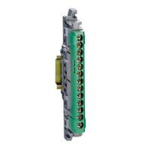 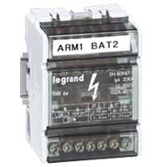

 | 004942 | Peig.rac.3*12M.10mm²DENT404942) | 12.67
 | 005806 | LEXIC FUSE CARRIER 1P 8,5X31,5 | 4.76
 | 005808 | Coup Circuit IND.1P 500V-10*38 aM or gG بورت فيوزعسكة | 4.76
 | 005810 | Coup Circuit 1P 10A (8.5*23) بورت فيوز عسكة | 4.13
 | 005811 | Coup Circuit 1P 16A (10.3*25.8) | 4.13
 | 005814 | Coup Circuit 32A (10.3*38) بورت فيوز عسكة | 5.08
 | 005848 | LEXIC FUSE CARRIER 3P+N 10X38 | 25.42
 | 006020 | Disj ph(N/G) 20A 230V 4500KA(DPN)(406775)(419950) | 8.30
 | 006021 | Disj ph(N/G) 25A 230V 4500KA(DPN)(406776)(419951) | 9.48
 | 006022 | Disj ph(N/G) 32A 230V 4500KA(DPN)(406777)(419952) | 10.44
 | 006372 | Disj dx1*6C 6000 10KA(407666) ديجنكتور 1*6 | 5.81
 | 006374 | Disj dx1*10C 6000 10KA(407668) ديجنكتور1*10 | 5.16
 | 006376 | Disj dx1*16C 6000 10KA(407670) ديجنكتور1*16 | 5.30
 | 006377 | Disj dx1*20C 6000 10KA(407671) ديجنكتور1*20 | 5.28
 | 006378 | Disj dx1*25C 6000 10KA(407672) ديجنكتور1*25 | 5.14
 | 006379 | Disj dx1*32C 6000 10KA(407673) ديجنكتور1*32 | 5.38
 | 006380 | Disj dx1*40C 6000 10KA(407674) ديجنكتور1*40 | 6.14
 | 006381 | Disj dx1*50C 6000 10KA(407675) ديجنكتور1*50 | 6.96
 | 006382 | Disj dx1*63C 6000 10KA(407676 ) ديجنكتور1* 63 | 7.06
 | 006394 | Disj 10A 1P+N MCB 10KA (DPN) | 13.68
 | 006396 | Disj 16A 1P+N MCB 10KA (DPN) | 13.68
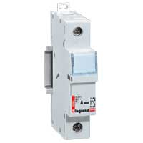 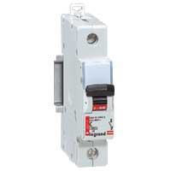 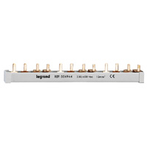

4926
5814

6374

 | 006409 | DPN 10A 6KA-407740 | 8.71
 | 006413 | DPN 20A 6KA-407743 | 8.71
 | 006414 | DPN 25A 6KA-407744 | 9.06
 | 006415 | Disj ph (N/droite) C32 6000 (407745) (DPN) | 13.20
 | 006484 | Disj.dx 3P*6C 6000 10KA(407855) ديجنكتور مثلث 3*6 | 25.80
 | 006486 | Disj.dx 3P*10C6000 10KA(407857) ديجنكتور مثلث 3*10 | 25.80 |  | 55877
 | 006491 | Disj.dx 3P*32C6000 10KA(407862) ديجنكتور مثلث 3*32 | 26.78
 | 006493 | Disj.dx 3P*50C6000 10KA(407864) ديجنكتور مثلث 3*50 | 29.95
 | 006497 | Disj.3P*125Cdx-H10000 25KA(408664) ديجنكتور مثلث 3*125 | 76.56
 | 006543 | Disj.3P+N 16A 6000A | 38.14
 | 006561 | Lexic DXH MCB 4P C 10A-403625 | 17.68
 | 006565 | Disj.dx 4*25 C6000 10KA(407930) ديجنكتور رباعي 4*25 | 37.01
 | 006677 | Disjoncteur 4*40 DX6000 15KA (409340) | 70.25
 | 006863 | Lexic DXH MCB 1P C 32A-403579 | 3.46
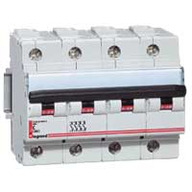 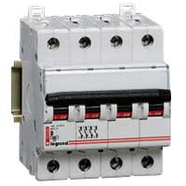

6563
6572

 | 007006 | Lexic DXH MCB 4P C 63A-403632 | 24.48
 | 007878 | Disj.diff. P/N DR C40 6000A | 112.68
 | 007884 | Disj.diff. P/N DR C10 6000A 30MA(411000) | 60.98
 | 007889 | Disj.diff. P/N DR C32 6000A 30MA(411005) | 65.78
 | 008015 | Disj. diff. 4*63 C 6000A 30MA(411192) | 127.13
 | 008912 | Interr. diff. 2*80A/30MA(411507) مفتاح تفاضلي | 52.90
 | 010250 | Fusible 5*20mm 5A فيوز 5 امبير | 0.89
 | 011302 | Fusible GF 8.5*23/2A فيوز | 0.58
 | 011304 | Fusible GF 8.5*23/4A فيوز | 0.51
 | 011306 | Fusible GF 8.5*23/6A فيوز | 0.28
 | 011310 | Fusible GF 8.5*23/10A فيوز | 1.40
 | 011406 | Fusible 8.5*23/6A voyant فيوز | 1.34
 | 012001 | Fusible AM 8.5*31.5/1A فيوز | 0.43
 | 012002 | Fusible AM 8.5*31.5/2A فيوز | 1.09
 | 012004 | Fusible AM 8.5*31.5/4A فيوز | 1.14
 | 012006 | Fusible AM 8.5*31.5/6A فيوز | 1.08
 | 012008 | Fusible AM 8.5*31.5/8A فيوز | 1.08
 | 012010 | Fusible AM 8.5*31.5/10A فيوز | 1.08
 | 012301 | Fusible GF 8.5*31.5/1A فيوز | 0.92
 | 012302 | Fusible GF 8.5*31.5/2A فيوز | 0.92
 | 012304 | Fusible GF 8.5*31.5/4A فيوز | 0.92
 | 012306 | Fusible GF 8.5*31.5/6A فيوز | 0.92
 | 012308 | Fusible GF 8.5*31.5/8A فيوز | 0.36
 | 012310 | Fusible GF 8.5*31.5/10A فيوز | 0.92
 | 012312 | Fusible GF 8.5*31.5/12A فيوز | 0.36
 | 012316 | Fusible GF 8.5*31.5/16A فيوز | 0.92
 | 012320 | Fusible GF 8.5*31.5/20A فيوز | 0.92
 | 013001 | Fusible AM 10.3*38/1A فيوز | 1.02
 | 013002 | Fusible AM 10.3*38/2A فيوز | 1.02
 | 013004 | Fusible AM 10.3*38/4A فيوز | 1.02
 | 013006 | Fusible AM 10.3*38/6A فيوز | 1.02
 | 013008 | Fusible AM 10.3*38/8A فيوز | 1.02
 | 013010 | Fusible AM 10.3*38/10A فيوز | 1.02
 | 013012 | Fusible AM 10.3*38/12A فيوز | 1.02
 | 013016 | Fusible AM 10.3*38/16A فيوز | 1.02
 | 013020 | Fusible AM 10.3*38/20A فيوز | 1.02
 | 013025 | Fusible AM 10.3*38/25A فيوز | 1.02
 | 013095 | Fusible AM 10.3*38/50A فيوز | 1.02
 | 013301 | Fusible GF 10.3*38/1A فيوز | 0.95
 | 013302 | Fusible GF 10.3*38/2A فيوز | 0.95
 | 013304 | Fusible GF 10.3*38/4A فيوز | 0.95
 | 013306 | Fusible GF 10.3*38/6A فيوز | 0.95
 | 013308 | Fusible GF 10.3*38/8A فيوز | 0.95
 | 013310 | Fusible GF 10.3*38/10A فيوز | 0.95
 | 013312 | Fusible GF 10.3*38/12A فيوز | 0.72
 | 013316 | Fusible GF 10.3*38/16A فيوز | 0.95
 | 013320 | Fusible GF 10.3*38/20A فيوز | 0.95
 | 013325 | Fusible GF 10.3*38/25A فيوز | 0.89
 | 013332 | Fusible GF 10.3*38/32A فيوز | 0.89
 | 014004 | Fusible AM 14*51/4A فيوز | 1.52
 | 014006 | Fusible AM 14*51/6A فيوز | 1.48
 | 014008 | Fusible AM 14*51/8A فيوز | 1.48
 | 014010 | Fusible AM 14*51/10A فيوز | 2.26
 | 014012 | Fusible AM 14*51/12A فيوز | 2.26
 | 014020 | Fusible AM 14*51/20A فيوز | 2.26
 | 014025 | Fusible AM 14*51/25A فيوز | 2.26
 | 014032 | Fusible AM 14*51/32A فيوز | 2.26
 | 014040 | Fusible AM 14*51/40A فيوز | 2.26
 | 014050 | Fusible AM 14*51/50A فيوز | 2.26
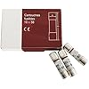

 | 015397 | C/IND 22X58 125A GG | 4.35
 | 020002 | XL3 160 métal appa.sans porte 2R 48M IP 43 تابلوحديد ظاهر 48 موديل | 290.31
 | 020003 | XL3 160 métal appa.sans porte 3R 72M IP 43 تابلوحديد ظاهر 72 موديل | 339.07
 | 020004 | XL3 160 métal appa.sans porte 4R 96 M IP 43 تابلوحديد ظاهر 96 موديل | 384.61
 | 020005 | XL3 160 métal appa.sans porte 5R 120M IP 43 تابلوحديد ظاهر 120 موديل | 431.85
 | 020006 | XL3 160 métal appa.sans porte 6R 144M IP 43 تابلوحديد ظاهر 144 موديل | 478.55
 | 020013 | XL3 160 encastré sans porte 3R 72M IP 43 تابلوحديد مخفي 72 موديل | 277.93
 | 020014 | XL3 160 encastré sans porte 4R 96M IP 43 تابلوحديد مخفي 96 موديل | 322.50
 | 020015 | XL3 160 encastré sans porte 5R 120M IP 43 تابلوحديد مخفي 120موديل | 354.95
 | 020016 | XL3 160 encastré sans porte 6R 144M IP 4 تابلوحديد مخفي 144موديل | 385.75
 | 020051 | Obturateur gris 24Mod سدة ديجنكتور رمادي | 2.92
 | 020052 | XL3 160 insulating cabinets 2R (48M) | 157.11
 | 020053 | XL3 160 insulating cabinetst 3R (72M) | 173.28
 | 020054 | XL3 160 insulating cabinets 4R (96M) | 209.78
 | 020092 | Clips écrou M6 1/4 tour - Clip Nuts | 1.37
 | 020100 | FIXING LUG | 12.90
 | 020103 | Coffret métallique H600 - Metal Cabinet XL3 400 | 190.01
 | 020104 | Coffret métallique H750 - Metal Cabinet XL3 400 | 203.67
 | 020105 | Coffret métallique H900 - Metal Cabinet XL3 400 | 215.93
 | 020106 | Coffret métallique H1050 - Metal Cabinet XL3 400 | 232.10
 | 020107 | Coffret métallique H1200 - Metal Cabinet XL3 400 | 256.33
 | 020108 | Coffret métallique H1500 - Metal Cabinet XL3 400 | 289.66
 | 020118 | Armoire métallique H1600 - Metal Enclosure XL3 400(with base) | 342.26
 | 020119 | Armoire métallique H1900 - Metal Enclosure XL3 400(with base) | 368.13
 | 020123 | Gaine à cables externe H600 - External Cable Sleeve | 174.92
 | 020124 | Gaine à cables externe H750 - External Cable Sleeve | 186.93
 | 020125 | Gaine à cables externe H900 - External Cable Sleeve | 190.78
 | 020126 | Gaine à cables externe H1050 - External Cable Sleeve | 204.77
 | 020127 | Gaine à cables externe H1200 - External Cable Sleeve | 225.56
 | 020128 | Gaine à cables externe H1500 - External Cable Sleeve | 256.14
 | 020130 | Obturation pour tableau IP 43 (5.5m) - Cable Seal protection. | 27.59
 | 020138 | Gaine à cables + SOCLE H1600 - External Cable Sleeve | 311.07
 | 020139 | Gaine à cables + SOCLE H1900 - External Cable Sleeve | 323.25
 | 020143 | Plastron métal plein gac H55 - Solid Faceplate for cable sleeve | 52.36
 | 020144 | Plastron métal plein gac H70 - Solid Faceplate for cable sleeve | 66.07
 | 020145 | Plastron métal plein gac H85 - Solid Faceplate for cable sleeve | 75.76
 | 020147 | Plastron métal plein gac H11 - Solid Faceplate for cable sleeve | 96.17
 | 020148 | PLASTRON METAL PLEIN GAC H1450 - Faceplate for cable sleeve | 128.96
 | 020163 | Porte de gaine à cables H600 - Flat Door for cable sleeve | 129.54
 | 020164 | Porte de gaine à cables H750 - Flat Door for cable sleeve | 133.94
 | 020165 | Porte de gaine à cables H900 - Flat Door for cable sleeve | 141.87
 | 020166 | Porte de gaine à cables H1050 - Flat Door for cable sleeve | 145.30
 | 020167 | Porte de gaine à cables H1200 - Flat Door for cable sleeve | 179.14
 | 020168 | Porte de gaine à cables H1500 - Flat Door for cable sleeve | 218.41
 | 020169 | Porte de gaine à cables H1800 - Flat Door for cable sleeve | 223.99
 | 020196 | SUPPORT BORNIER VERT GAC 250 - Support for earth terminals | 55.39
 | 020201 | Rail acier - Fixing rails for modular device up to 160A | 7.99
 | 020203 | Rail acier - Fixing rails for modular device up to 160A-250 A | 7.84
 | 020204 | RAIL ACIER UNIVERSEL LARG 516 | 7.46
 | 020205 | Platine DPX-IS 250 vert | 34.08
 | 020206 | RAIL ALU XL3 400 24M - 2 positions rails forD DPX3 250 | 17.62
 | 020207 | Platine DPX-IS 630 vertical - Faceplate for DPX IS 630 | 35.37
 | 020211 | PLATINE DPX3 160/250 AV/SS DIF | 38.88
 | 020213 | Platine DPX3 160 AV/SS - Plates for fixed version for DPX 160 | 41.55
 | 020215 | Platine DPX3 250 AV/SS - Plates for fixed version for DPX 160- 250 | 44.61
 | 020217 | Platine DPX3 160/250 GAC - Plates for DPX 160 - 250 | 28.97
 | 020220 | Platine DPX 250/630 vert | 35.65
 | 020228 | Platine DPX3 250/630 VERT GAC | 30.33
 | 020252 | Porte galbée métallique H450 - Curved metal door | 143.24
 | 020253 | Porte galbée métallique H600 ( XL3 20003-20013)- Curved metal door | 173.54
 | 020254 | Porte galbée métallique H750 ( XL3 20004-20014) - Curved metal door | 177.36
 | 020255 | Porte galbée métallique H900 ( XL3 20005-20015) - Curved metal door | 194.12
 | 020256 | Porte galbée métallique H1050 (XL3 20006-20016) - Curved metal door | 199.44
 | 020257 | Porte galbée métallique H1200 - Curved metal door | 204.23
 | 020258 | Porte galbée métallique H1500 - Curved metal door | 247.92
 | 020259 | Porte galbée métallique H1900 - Curved metal door | 257.37
 | 020272 | Porte plate métal H450 (XL3 20002) - Flat metal door | 138.21
 | 020273 | Porte plate métal H600 (XL3 20003-20013) - Flat metal door | 168.07
 | 020274 | Porte plate métal H750 (XL3 20004-20014) - Flat metal door | 171.73
 | 020275 | Porte plate métal H900 (XL3 20005-20015) - Flat metal door | 186.50
 | 020276 | Porte plate métal H1050 (XL3 20006-20016) - Flat metal door | 192.07
 | 020277 | Porte plate métal H1200 - Flat metal door | 195.43
 | 020278 | Porte plate métal H1500 - Flat metal door | 239.56
 | 020279 | Porte plate métal H1900 - Flat metal door | 248.23
 | 020282 | Porte plate vitrée H450 (XL3 20002) - Flat glass door | 143.29
 | 020283 | Porte plate vitrée H600 (XL3 20003-20013) - Flat glass door | 179.16
 | 020284 | Porte plate vitrée H750 (XL3 20004-20014) - Flat glass door | 182.43
 | 020285 | Porte plate vitrée H900 (XL3 20005-20015) - Flat glass door | 204.98
 | 020286 | Porte plate vitrée H1050 (XL3 20006-20016) - Flat glass door | 214.04
 | 020287 | PORTE PLATE VITREE H1200 - Flat glass door | 218.43
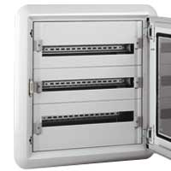 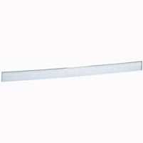

20005

20399

20283

20013

 | 020288 | PORTE PLATE VITREE H1500 - Flat glass door | 227.00
 | 020291 | BARILLET CLE 405 | 22.84
 | 020300 | Plastron modulaire H150 - Metal faceplate for modular device | 26.14
 | 020301 | Plastron modulaire H200 - Metal faceplate for vistop up to 160 A | 27.49
 | 020310 | Plastron modulaire H300 - Metal faceplate for DPX,vistop up to 160 A | 45.70
 | 020313 | Plastron DPX3 160AV/SS DIF HZ- Metal faceplate for DPX160 | 38.39
 | 020317 | Plastron DPX3 250AV/SS DIF HZ- Metal faceplate for DPX250 | 34.31
 | 020318 | Plastron GAC DPX 125/160/250 ER | 45.96
 | 020328 | Plastron GAC DPX 250/630 | 47.74
 | 020340 | Plastron plein métal H50 -Solid faceplate for cabinet and enclosure | 31.28
 | 020341 | Plastron plein métal H100 -Solid faceplate for cabinet and enclosure | 28.03
 | 020342 | Plastron Plein metal H150 -Solid faceplate for cabinet and enclosure | 26.54
 | 020343 | Plastron plein métal H200 -Solid faceplate for cabinet and enclosure | 27.78
 | 020344 | Plastron plein métal H300 -Solid faceplate for cabinet and enclosure | 46.10
 | 020399 | Porte repère pr plastron 24M | 1.56
 | 020500 | JEU DE 4 MONTANTS DE STRUCTURE | 182.93
 | 020501 | Roof base for cable sleeve (D:47.5 , W:35) | 330.96
 | 020502 | Roof base for cable sleeve (D:92.5 , W:35) | 362.08
 | 020504 | Roof base for enclosure (D:47.5 , W:60) | 360.97
 | 020505 | Roof base for enclosure (D:72.5 , W:60) | 449.61
 | 020507 | Roof base for enclosure (D:47.5 , W:85) | 411.61
 | 020508 | Roof base for enclosure (D:72.5 , W:85) | 743.15
 | 020512 | Functional uprights( for fixing equipment :rails , faceplates) | 111.67
 | 020513 | Functional uprights( for fixing enclosure without internal cable sleeve) | 171.52
 | 020516 | Functional uprights( for fixing enclosure with cable sleeve) | 173.99
 | 020520 | Intermediate structural upright of the roof base | 41.23
 | 020521 | Fixed crosspieces(set of 2 with length 35cm) | 34.80
 | 020522 | Fixed crosspieces(set of 2 with length 60cm) | 40.98
 | 020532 | Set of 2 crosspieces for partial chassis | 96.71
 | 020536 | L-shape separation kit 1600A - front terminal 47.5cm | 194.28
 | 020538 | L-shape separation kit 4000A - front terminal 72.5cm | 289.25
 | 020541 | Rear and side panels (H:200, W:47.5) | 115.02
 | 020542 | Rear and side panels (H:200, W:72.5) | 178.09
 | 020543 | Rear and side panels (H:200, W:97.5) | 203.51
 | 020547 | Front covers with hinges and lock for internal cable sleeve (H:200) | 156.88
 | 020548 | Front covers with hinges and lock for external cable sleeve (H:200) | 167.65
 | 020551 | Adjustable crosspieces set of 2 with L:35cm | 29.81
 | 020552 | Adjustable crosspieces set of 2 with L:60cm | 36.07
 | 020554 | Curved reversible metal door(H:200 , W:72.5) | 339.95
 | 020558 | Support frame for faceplates W:72.5 or 97.5 without internal sleeve | 98.07
 | 020559 | Support frame for faceplates W: 97.5 with internal sleeve | 101.69
 | 020564 | Curved reversible glass door(H:200 , W:72.5) | 513.25
 | 020565 | KIT DE FINITION IP 55 | 29.22
 | 020567 | Front covers with hinges and lock for external cable sleeve (H:220) | 429.01
 | 020571 | Flat reversible metal door(H:200 , W:47.5) | 263.01
 | 020584 | Flat reversible glass door(H:200 , W:72.5) | 380.95
 | 020585 | Sealing kit IP55 to join cabinets (L:5 m) | 74.52
 | 020586 | Screw for structural joining | 4.54
 | 020587 | Flat reversible glass door(H:200 , W:97.5) | 417.77
 | 020588 | Set of 2 L-shaped reinforcement plates | 15.94
 | 020589 | Set of 2 flat reinforcement plates | 12.72
 | 020601 | Rail 24 modules | 19.31
 | 020604 | Universal rail 24 modules 60 cm | 8.38
 | 020607 | PLATINE DPX-IS 630 LARG 6 | 42.27
 | 020611 | Plate for fixed version DPX3 160/250- Vert | 52.03
 | 020615 | Plate for fixed version DPX3 160- Hori | 36.64
 | 020617 | PLATINE DPX3 250 AV/SS DIF H | 42.58
 | 020618 | Fixed plate for DPX-IS 250 - Hori | 80.20
 | 020619 | Fixed plate for DPX-IS 630 - Hori | 68.99
 | 020623 | Plates for fixed version DPX3 6300/1600 - hori | 49.81
 | 020640 | Adjustable universal Plate (H:10 cm , W:60 cm) | 54.83
 | 020641 | Perforated universal Plate (H:10 cm , W:60 cm) | 54.30
 | 020647 | Adjustable universal Plate (H:20 cm , W:60 cm) | 56.74
 | 020648 | Adjustable universal Plate (H:40 cm , W:60 cm) | 72.93
 | 020753 | Fixing device for DMX3 2500/4000 draw out | 150.64
 | 020793 | Adjustable plates for device DMX3 630 for horizontale position | 144.71
 | 020802 | Compartment kit , DMX31600 , 72.5 cm | 1084.60
 | 020827 | Kit for vert separation btw enclosure and cable sleeve-47.5cm | 258.14
 | 020828 | Kit for vert separation btw enclosure and cable sleeve-72.5cm | 404.69
 | 020838 | Kit for vert sep btw int cable sleeve and ext cable sleeve-72.5cm | 284.68
 | 020850 | Structural uprights H 220 cm | 192.42
 | 020851 | Intermdiate structural uprights H 220 cm | 49.97
 | 020852 | Functional upright H 220 cm | 114.63
 | 020853 | Functional upright H 220 cm for enclosure without int cable sleeve | 176.12
 | 020854 | Functional upright H 220 cm for enclosure with int cable sleeve | 173.04
 | 020855 | Support frame for faceplate W:72.5 cm | 127.87
 | 020856 | Support frame for faceplate W:97.5 cm | 131.90
 | 020857 | Rear and side panel - W:47.5 | 135.24
 | 020858 | Rear and side panel - W:72.5 | 205.54
 | 020859 | Rear and side panel - W:97.5 | 252.40
 | 020861 | Reversible curved metal door H:220 cm , W:72.5 | 474.01
 | 020862 | Reversible curved metal door H:220 cm , W:97.5 | 368.04
 | 020863 | Reversible curved glass door H:220 cm , W:72.5 | 376.22
 | 020864 | Reversible curved glass door H:220 cm , W:97.5 | 418.80
 | 020865 | Reversible flat metal door H:220 cm , W:47.5 | 269.91
 | 020866 | Front cover with hinges and lock for internal cable sleeve | 163.73
 | 020867 | Front cover with hinges and lock for internal cable sleeve | 168.83
 | 020868 | Front panel side partitioning | 131.70
 | 020873 | CLOISON JDB HORIZ GAC EXT P4 | 150.65
 | 020891 | Top or botton hori separation kit | 81.68
 | 020892 | Hori partitioning for functional unit | 60.35
 | 020900 | Metal faceplate for modular device - 24 Mod | 19.15
 | 020901 | Metal faceplate for modular device - 24 Mod for vistop up to 160 A | 20.61
 | 020907 | Metal faceplate for modular device - 24 Mod for DPX-IS 630 | 56.06
 | 020910 | Metal faceplate for modular device - 24 Mod for DPX -IS 250 | 36.14
 | 020913 | Metal faceplate for DPX 160 | 43.65
 | 020917 | Metal faceplate for DPX 250 | 47.07
 | 020918 | Metal faceplate for DPX-IS 250 | 59.14
 | 020919 | Metal faceplate for DPX-IS 630 | 62.26
 | 020921 | Metal faceplate for DPX630 - 24 Mod | 60.35
 | 020934 | Metal faceplate for DPX1600 - 24 Mod | 80.83
 | 020938 | Metal faceplate for DMX 2500/4000 fixed or draw out version | 96.54
 | 020940 | Captive Screw 24 Mod - H:5 cm | 23.30
 | 020941 | Captive Screw 24 Mod - H:10 cm | 26.57
 | 020942 | Captive Screw 24 Mod - H:15 cm | 19.67
 | 020943 | Captive Screw 24 Mod - H:20 cm | 21.04
 | 020944 | Captive Screw 24 Mod - H:30 cm | 36.69
 | 020945 | Captive Screw 24 Mod - H:40 cm | 39.21
 | 020946 | Captive Screw 24 Mod - H:60 cm | 52.95
 | 021100 | Plates for DPX-IS- 24 Mod | 78.33
 | 021113 | Plates for DPX-IS 1600- 24 Mod | 181.80
 | 021121 | Mounting kits for DCX-M 100 A and 160 A for XL3 800/4000 | 116.14
 | 021122 | Mounting kits for DCX-M 200 A and 400 A for XL3 800/4000 | 138.80
 | 021123 | Mounting kits for DCX-M 630 A and 800 A for XL3 4000 | 163.12
 | 021604 | COUPE CIRCUIT SP58 3P | 76.13
 | 022512 | VISTOP 3P 63A CDE FRONT.NOIRE | 73.75
 | 022515 | Vistop interr 4P 63A CDE front noire مفتاح بمسكة | 84.99
 | 022522 | Vistop interr 4P 100A CDE front noire مفتاح بمسكة | 94.34
 | 022539 | Vistop interr 4P 125A CDE front noire مفتاح بمسكة | 103.69
 | 022551 | Vistop interr 3P 160A CDE front noire مفتاح بمسكة | 118.51
 | 022553 | Vistop interr 4P 160A CDE front noire مفتاح بمسكة | 129.42
 | 022556 | Vistop interr 4P 160A CDE side noire مفتاح بمسكة | 133.32
 | 022704 | Auxilliary signaling contact for vistop 1 NO+1NC | 23.82
 | 022732 | Front Ext. Handle-Vistop 63A→160A | 44.46
 | 022901 | ACS BLOCK NC SC | 1.90
 | 022942 | ACS BLOCK LED 230V GRE SC | 8.65
 | 022960 | ACS SINGLE CLIP | 0.33
 | 022974 | ACS 3P CONTACT 2NO SC | 5.36
 | 022976 | ACS 3P CONTACT 1NO 1NC SC | 5.36
 | 022978 | ACS 3P CONTACT 1NO 2NC SC | 9.25
 | 023801 | ACS HEAD PUSH FL RED | 4.32
 | 023802 | ACS HEAD PUSH FL GRE | 4.32
 | 023806 | ACS HEAD PUSH FL BLA | 4.32
 | 023940 | ACS HEAD SELECT LEV 3P BLA | 9.81
 | 023954 | ACS HEAD SELECT KEY 2P | 30.52
 | 024033 | ACS HEAD SELECT HAN 2P BLA ILL | 10.80
 | 024082 | ACS HEAD P-PULL 40 RED EN ILL | 12.96
 | 024160 | Osmoz pilot light - white | 2.71
 | 024161 | Osmoz pilot light - red | 2.71
 | 024162 | Osmoz pilot light - green | 2.71
 | 024163 | Osmoz pilot light - blue | 2.71
 | 024164 | Osmoz pilot light - yellow | 2.71
 | 024176 | ETIQ D60 EMERGENCY STOP | 6.47
 | 024611 | VOYANT MONO 230V ROUGE | 5.08
 | 024612 | VOYANT MONO 230V VERT | 5.08
 | 024613 | VOYANT MONO 230V BLEU | 5.08
 | 024614 | VOYANT MONO 230V JAUNE | 5.08
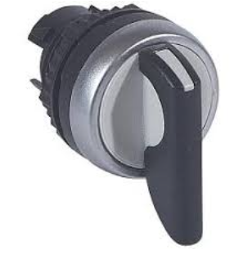 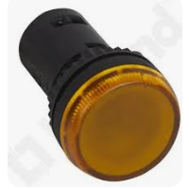

22515

23940

24614

 | 025016 | DPX E 125 disj.3*16A 16KA(420000) ديجنكتور صناعي | 52.99
 | 025019 | DPX E 125 disj.3*63A 16KA(420003) ديجنكتور صناعي | 67.63
 | 025024 | DPX E 125 disj.4*16A 16KA(420010) ديجنكتور صناعي | 117.65
 | 025025 | DPX E 125 disj.4*25A 16KA(420011) ديجنكتور صناعي | 119.90
 | 025026 | DPX E 125 disj.4*40A 16KA(420012) ديجنكتور صناعي | 121.00
 | 025027 | DPX E 125 disj.4*63A 16KA(420013) ديجنكتور صناعي | 129.80
 | 025029 | DPX E 125 disj.4*125A 16KA(420016) ديجنكتور صناعي | 144.23
 | 025038 | DPX 125 MCCB 3P40A 36KA-420082 | 77.12
 | 025039 | DPX 125 disj.3*63A 25KA(420043) ديجنكتور صناعي | 90.71
 | 025047 | DPX 125 disj.4*63A 25KA(420053) ديجنكتور صناعي | 139.06
 | 025053 | DPX 125 disj.3*63A 36KA(420083) ديجنكتور صناعي | 101.64
 | 025055 | DPX 125 disj.3*125A 36KA(420086) ديجنكتور صناعي | 136.44
 | 025059 | DPX 125 disj.4*125A 36KA ديجنكتور صناعي | 176.73
 | 025062 | DPX 125 disj.4*100A 36KA(420095) ديجنكتور صناعي | 160.16
 | 025063 | DPX 125 disj.4*125A 36KA(420096) ديجنكتور صناعي | 215.07
 | 025133 | DPX 160 disj.4*160A 25KA (420217) ديجنكتور صناعي | 239.25
 | 025206 | DPX 250 disj.3*250A 25KA(420209) ديجنكتور صناعي | 268.60
 | 025216 | DPX 250 disj.4*250A 25KA (420219 ) ديجنكتور صناعي | 341.57
 | 025236 | DPX 250 disj.4*250A 36KA(420249) ديجنكتور صناعي | 370.92
 | 025332 | DPX 250 disj.3*250A 36KA(420239) ديجنكتور صناعي | 269.85
 | 025356 | DPX 250 disj.3*250A 70KA ديجنكتور صناعي | 306.44
 | 025373 | DPX 250 disj.4*250A 70KA ديجنكتور صناعي | 450.36
 | 025399 | DPX I 250 interrupteur 4*250A(480300) ديجنكتور مفتاح صناعي | 355.37
 | 025522 | DPX 630 disj.3*320A 36KA ديجنكتور صناعي | 431.09
 | 025523 | DPX 630 disj.3*400A 36KA ديجنكتور صناعي | 460.61
 | 025524 | DPX 630 disj.3*630A 36KA ديجنكتور صناعي | 529.10
 | 025536 | DPX 250ER MCCB 4P250A 36KA-420249 | 299.46
 | 025537 | DPX 630 MCCB 4P320A 36KA-422006 | 459.44
 | 025538 | DPX 630 disj.4*400A 36KA ديجنكتور صناعي | 504.66
 | 025539 | DPX 630 disj.4*500A 36KA ديجنكتور صناعي | 562.85
 | 025544 | DPX 630 disj.3*630A 70KA ديجنكتور صناعي | 749.36
 | 025588 | DPX I 630 interrupteur 3*630A(422217) مفتاح ديجنكتور صناعي | 386.52
 | 025605 | DPX 630 disj.4*250A 36KA ديجنكتور صناعي | 491.96
 | 025606 | DPX 630 disj.4*400A 36KA ديجنكتور صناعي | 576.86
 | 025607 | DPX 630 disj.4*630A 36KA ديجنكتور صناعي | 744.68
 | 025635 | DPXH 630S2 disj.3*400A 70KA ديجنكور صناعي | 573.65
 | 025636 | DPXH 630S2 disj.3*630A 70KA ديجنكتور صناعي | 726.26
 | 025639 | DPXH 630S2 disj.4*400A 70KA ديجنكتور صناعي | 703.21
 | 025640 | DPXH 630S2 disj.4*630A 70KA ديجنكتور صناعي | 994.75
 | 025706 | DPX 1600 S1 disj 4*800A 50KA | 1400.67
 | 025794 | DPX-E 1600 3P800A-422491 | 846.91
 | 025795 | DPX-E 1600 4P800A-422495 | 1067.84
 | 025796 | DPX-E 1600 3P1250A-422492 | 1257.61
 | 025798 | DPX-I 1600 interrupteur 3*1600A ديجنكتور مفتاح صناعي | 1357.84
 | 025804 | DPX1250 3P1250A 50KA- 422266 | 1063.73
 | 026088 | DPX3 RESIDUAL CURRENT RELAY | 120.04
 | 026093 | DPX3 COIL DIAM.80 MM | 72.94
 | 026144 | DPX400/630 REMOTE CONTROL | 581.07
 | 026160 | DPX 125/1600 C.A OU S.D. | 27.03
 | 026167 | DPX-IS DECLENCH.E.T. 230V | 53.96
 | 026194 | ADVANCED AUTOMATISM BOX | 186.50
 | 026209 | DPX 160 support pour rail كرسي ديجنكتور عسكة | 5.73
 | 026245 | DPX 630 CACHE BORNE TET. COUR | 65.80
 | 026261 | DPX1600 HANDLE DIRECT ON DPX | 206.18
 | 026265 | DPX 1600 CACHE BORNE TET.COURT | 87.51
 | 026299 | Rehausse pour appareils modulaires ادابتر لرفع راي اوميغا | 8.85
 | 026350 | DPX 630 SWIVEL TERMINALS 3P | 119.05
 | 026351 | DPX 400 REAR TERMINALS | 152.98
 | 026511 |  | 256.27
 | 026595 | DPX IS 1600 4P 800A | 2155.77
 | 026597 | DPX IS 1600 4P 1250A مفتاح ديجنكتور | 2091.85
 | 026598 | DPX IS 1600 4P 1600A | 2120.43
 | 026602 | DPX IS 250 3P 160A CDE FRONT. | 212.31
 | 026603 | Isolating switch - DPX-IS 250 w/o release - 3P - 250 A - front handle | 218.66
 | 026606 | DPX IS 250 4P 160A CDE FRONT. | 205.91
 | 026607 | DPX IS 250 4P 250A CDE FRONT | 211.47
 | 026636 | DPX IS 250 4P 160A CDE FRONT. | 429.11
 | 026637 | DPX IS 250 4P 250A CDE FRONT | 398.24
 | 026657 | DPX IS 250 4P 250A CDE LAT G مفتاح ديجنكتور | 518.33
 | 026662 | DPX IS 630 4P 400A CDE FRONT مفتاح ديجنكتور | 436.98
 | 026663 | DPX IS 630 4P 630A CDE FRONT مفتاح ديجنكتور | 436.98
 | 026674 | DPX IS 630 4P 400A CDE FRONT. | 715.38
 | 027004 | Disj.DRX 100B 3*40A ICU=10KA ديجنكتور صناعي ثابت | 74.13
 | 027005 | Disj.DRX 100B 3*50A ICU=10KA ديجنكتور صناعي ثابت | 74.13
 | 027006 | Disj.DRX 100B 3*60A ICU=10KA ديجنكتور صناعي ثابت | 80.15
 | 027024 | Disj.DRX 100N 3*40A ICU=20KA ديجنكتور صناعي ثابت | 82.58
 | 027025 | Disj.DRX 100N 3*50A ICU=20KA ديجنكتور صناعي ثابت | 81.49
 | 027026 | Disj.DRX 100N 3*60A ICU=20KA ديجنكتور صناعي ثابت | 87.89
 | 027027 | Disj.DRX 100N 3*75A ICU=20KA ديجنكتور صناعي ثابت | 86.58
 | 027231 | DRX250 MT 160A 4P 25KA | 193.88
 | 028722 | ACB, DMX3 2500 3P 1000A | 4233.29
 | 028724 | ACB,DMX3 2500 3P 1600A | 4242.00
 | 028731 | DMX3 25 N DEBRO 4P 800A | 5064.74
 | 028733 | ACB,DMX3 2500 4P 1250A | 5612.51
 | 028741 | DMX3 25 H DEBRO 3P 800A | 4228.32
 | 028744 | DMX3 25 H DEBRO 3P 1600A | 4242.00
 | 028754 | DMX3 25 H DEBRO 4P 1600A | 5603.70
 | 028756 | ACB,DMX3 2500 4P 2500A | 6636.47
 | 028783 | Trip free switch DMX3 I 2500 3P 1250A - Draw out version | 4368.28
 | 028784 | Trip free switch DMX3 I 2500 3P 1600A - Draw out version | 4368.28
 | 028785 | Trip free switch DMX3 I 2500 3P 2000A - Draw out version | 4922.82
 | 028787 | Trip free switch DMX3 I 4000 3P 1250A - Draw out version | 6029.45
 | 028793 | Trip free switch DMX3-I 2500 4P 1250A - Draw out version | 5106.58
 | 028794 | Trip free switch DMX3 I 2500 4P 1600A - Draw out version | 5161.41
 | 028795 | Trip free switch DMX3-I 2500 4P 2000A - Draw out version | 5950.81
 | 028801 | LSI protection unit with LCD screen | 334.31
 | 028802 | DMX3 UNITE PROTECTION MP4 LSIG | 418.99
 | 028837 | Motor operators for DMX3 220 V | 353.41
 | 028844 | Closing coil 220V | 129.95
 | 028851 | Shunt trip 220 V | 153.02
 | 028858 | Undervoltage release 220 V | 161.52
 | 028864 | Mechanical interlock for DMX3 frame 2500 | 215.50
 | 028865 | Mechanical interlock for DMX3 frame 4000 | 170.72
 | 028920 | Cable interlock 260 cm | 139.70
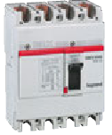 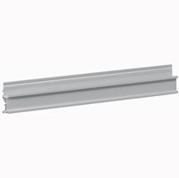 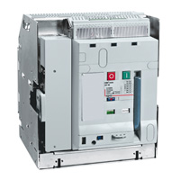 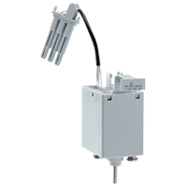 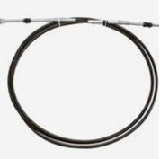

28783

28851

27010
28920

 | 029354 | CTX1 Cont 18A 3F 230V AUX F | 25.14
 | 036912 | ATLANTIC 400X300X160 + PLAQUE IP66 | 120.67
 | 036913 | ATLANTIC 500X400X160 + PLAQUE IP66 | 152.43
 | 036917 | ATLANTIC 400X300X200 + PLAQUE IP66 | 127.02
 | 036918 | ATLANTIC 500X400X200 + PLAQUE IP66 | 158.78
 | 036919 | ATLANTIC 600X400X200 + PLAQUE IP66 | 181.00
 | 036920 | ATLANTIC 600X500X200 + PLAQUE IP66 | 196.89
 | 036921 | ATLANTIC 700X500X200 + PLAQUE IP66 | 209.59
 | 036925 | ATLANTIC 500X400X250 + PLAQUE IP66 | 155.61
 | 036926 | ATLANTIC 600X400X250 + PLAQUE IP66 | 181.00
 | 036930 | ATLANTIC 700X500X250 + PLAQUE IP66 | 222.29
 | 036931 | ATLANTIC 800X600X250 + PLAQUE IP66 | 254.05
 | 036932 | ATLANTIC 1000X600X250 + PLAQUE IP66 | 311.20
 | 036933 | ATLANTIC 1000X800X250 + PLAQUE IP66 | 381.07
 | 036937 | ATLANTIC 800X600X300 + PLAQUE IP66 | 317.55
 | 036938 | ATLANTIC 1000X600X300 + PLAQUE IP66 | 365.19
 | 036939 | ATLANTIC 1000X800X300 + PLAQUE IP66 | 396.94
 | 36943 | ATLANTIC 1200X800X300 + PLAQUE IP66 | 491.25
 | 036962 | ATLANTIC 500X500X250 + PLAQUE IP66 | 190.54
 | 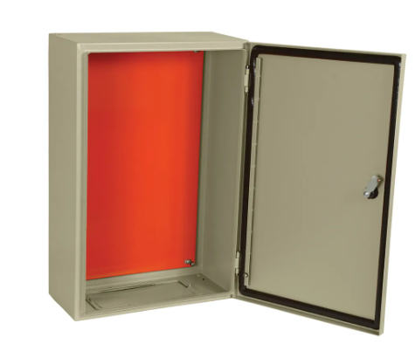

 | 037100 | Terminal Block with screw 2.5 bleu 1entry /1outlet جونكسيون عسكة ازرق برغ | 0.91
 | 037101 | Terminal Block with screw 4 bleu 1entry /1outlet جونكسيون عسكة ازرق برغي | 0.95 | cc cxdz
 | 037102 | Terminal Block with screw 6 bleu 1entry /1outlet جونكسيون عسكة ازرق برغي | 1.31
 | 037103 | Terminal Block with screw 10 bleu 1entry /1outlet جونكسيون عسكة ازرق برغي | 1.57
 | 037104 | Terminal Block with screw 16 bleu 1entry /1outlet جونكسيون عسكة ازرق برغي | 2.77
 | 037105 | Terminal Block with screw 35 bleu 1entry /1outlet جونكسيون عسكة ازرق برغي | 3.29
 | 037107 | Terminal Block with screw 2.5 bleu 2 cnx, 2 levels جونكسيون عسكة ازرق برغي | 2.62
 | 037108 | Terminal Block with screw 4 bleu 2 cnx, 2 levels جونكسيون عسكة ازرق برغي | 2.78
 | 037121 | Terminal Block with screw 4 orange 1entry /1outlet جونكسيون عسكة برتقالي برغي | 0.95
 | 037131 | Terminal Block with screw 4 red 1entry /1outlet جونكسيون عسكة احمر برغي | 0.90
 | 037160 | Terminal Block with screw 2.5 Grey 1entry /1outlet جونكسيون عسكة رمادي برغي | 0.77
 | 037161 | Terminal Block with screw 4 Grey 1entry /1outlet جونكسيون عسكة رمادي برغي | 0.84
 | 037162 | Terminal Block with screw 6 Grey 1entry /1outlet جونكسيون عسكة رمادي برغي | 1.20
 | 037163 | Terminal Block with screw 10 Grey 1entry /1outlet جونكسيون عسكة رمادي برغي | 1.35
 | 037164 | Terminal Block with screw 16 Grey 1entry /1outlet جونكسيون عسكة رمادي برغي | 2.42
 | 037165 | Terminal Block with screw 35 Grey 1entry /1outlet جونكسيون عسكة رمادي برغي | 3.15
 | 037166 | Terminal Block with screw 70 Grey 1entry /1outlet جونكسيون عسكة رمادي برغي | 13.97
 | 037167 | Terminal Block with screw 2.5 grey 2 cnx, 2 levels ج.عسكة رمادي برغي | 2.31
 | 037168 | Terminal Block with screw 4 grey 2 cnx, 2 levels ج.عسكة رمادي برغي | 1.82
 | 037171 | Terminal Block with screw 2.5 V/J 1entry /1outlet V/J جونكسيون عسكة | 3.26
 | 037172 | Terminal Block with screw 6 V/J 1entry /1outlet V/J جونكسيون عسكة | 4.15
 | 037173 | Terminal Block with screw 10 V/J 1entry /1outlet V/J جونكسيون عسكة | 4.55
 | 037174 | Terminal Block with screw 16 V/J 1entry /1outlet V/J جونكسيون عسكة | 6.79
 | 037175 | Terminal Block with screw 35 V/J 1entry /1outlet V/J جونكسيون عسكة | 7.28
 | 037179 | Terminal Block with screw 4 V/J 2entries /2outlets V/J جونكسيون عسكة | 7.41
 | 037181 | Disconect terminal blocks 2.5 grey 1 cnx for fuse cartridge 5*20 | 4.25
 | 037184 | Disconect terminal blocks 2.5 grey 1 cnx | 4.34
 | 037201 | Terminal Block with spring 4 bleu 1entry /1outlet جونكسيون عسكة ازرق شك | 0.96
 | 037202 | Terminal Block with spring 6 bleu 1entry /1outlet جونكسيون عسكة ازرق شك | 1.88
 | 037203 | Terminal Block with spring 10 bleu 1entry /1outlet جونكسيون عسكة ازرق شك | 2.76
 | 037204 | Terminal Block with spring 16 bleu 1entry /1outlet جونكسيون عسكة ازرق شك | 3.38
 | 037220 | Terminal Block with spring 4 orange 1entry /1outlet - 5 Pitch | 0.90
 | 037221 | Terminal Block with spring 4 orange 1entry /1outlet -6 Pitch | 0.98
 | 037246 | Terminal Block with spring 4 grey 2entries /2outlets ج.عسكة رمادي برغي | 1.48
 | 037260 | Terminal Block with spring 4 Grey 1entry /1outlet - 5 Pitch | 0.80
 | 037261 | Terminal Block with spring 4 Grey 1entry /1outlet - 6 Pitch | 0.84
 | 037262 | Terminal Block with spring 6 Grey 1entry /1outlet | 2.04
 | 037263 | Terminal Block with spring 10 Grey 1entry /1outlet | 2.98
 | 037264 | Terminal Block with spring 16 Grey 1entry /1outlet | 3.64
 | 037267 | Terminal Block with screw 4 Grey 2 cnx, 2 levels | 3.16
 | 037281 | Disconect terminal blocks 2.5 grey 1 cnx for fuse cartridge 5*20 | 2.92
 | 037300 | Additional brass bar for protective conductors 41.6 cm for xl3 160. | 15.14
 | 037301 | Additional brass bar for protective conductors 45.6 cm for xl3 160. | 34.44
 | 037320 | Isolating support for busbar < 800 A, 1 Bar per pole. | 38.11
 | 037322 | Isolating fixed support for busbar < 1600 A, 1 or 2 Bars per pole. | 63.52
 | 037323 | Isolating additional support for busbar < 1600 A, 1 or 2 Bars per pole. | 69.42
 | 037324 | Isolating fixed support for busbar < 4000 A, 1 to 4 Bars per pole. | 159.52
 | 037325 | Isolating additional support for busbar < 4000 A, 1 to 4 Bars per pole. | 120.15
 | 037385 | Equipotentiel link conductor 6 mm2, 35 cm | 9.43
 | 037503 | BLUE CONNECT BUSBAR 10BLOCS P6 | 2.95
 | 037504 | CONNECTION BUSBAR 10 BLOCK.P6 | 2.95
 | 037505 | CONNECTION BUSBAR 2 BLOCK.P6 | 1.69
 | 037510 | End stop on rail for screw terminal block 1 entry /1 outlet P:6mm جونكسيون تثبيت | 1.08
 | 037511 | End stop on rail for screw terminal P:8mm جونكسيون تثبيت | 1.34
 | 037512 | End stop on rail for screw terminal P:10mm جونكسيون تثبيت | 2.48
 | 037513 | End stop on rail for screw terminal P:12mm جونكسيون تثبيت | 2.33
 | 037524 | Fuse indicator 12/24/48V AC-D for teminal block جونكسيون تموان عسكة + فيوز | 6.67
 | 037525 | Fuse indicator 110/250V AC for terminal block جونكسيون تموان عسكة + فيوز | 11.36
 | 037550 | End caps for teminal block P5/6/8/10 سدة جونكسيون | 0.66
 | 037551 | End caps for teminal block P12/15 سدة جونكسيون | 0.83
 | 037553 | END CAP FOR BLOCK 2 LEVEL | 1.01
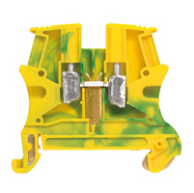 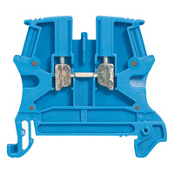 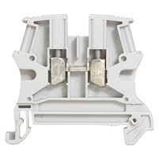

37103
36925

37162

37171

 | 038100 | Repère 0.15-0.5mm Noir 0 | 0.04
 | 038101 | Repère 0.15-0.5mm Brun 1 | 0.04
 | 038102 | Repère 0.15-0.5mm Rouge 2 | 0.04
 | 038103 | Repère 0.15-0.5mm Orange 3 | 0.04
 | 038104 | Repère 0.15-0.5mm Jaune 4 | 0.04
 | 038105 | Repère 0.15-0.5mm Vert 5 | 0.04
 | 038106 | Repère 0.15-0.5mm Bleu 6 | 0.04
 | 038107 | Repère 0.15-0.5mm Violet 7 | 0.04
 | 038108 | Repère 0.15-0.5mm Gris 8 | 0.04
 | 038109 | Repère 0.15-0.5mm Blanc 9 | 0.04
 | 038121 | Cab 3 0.15-0.5 L | 0.04
 | 038122 | Cab 3 0.15-0.5 M | 0.04
 | 038123 | Cab 3 0.15-0.5 N | 0.04
 | 038201 | Lots de repères 0.15 a 0.5 mm² 2500 repères de 0-9 | 133.78
 | 038202 | Lots de repères 0.5 a 1.5 mm² 3000 repères de 0-9 | 124.32
 | 038203 | Lots de repères 1.5 a 2.5 mm² 3000 repères de 0-9 | 134.90
 | 038204 | Lots de repères 4 a 6 mm² 2000 repères de 0-9 | 169.29
 | 038210 | Repère 0.5-0.15mm Noir 0 | 0.04
 | 038211 | Repère 0.5-0.15mm Brun 1 | 0.04
 | 038212 | Repère 0.5-0.15mm Rouge 2 | 0.04
 | 038213 | Repère 0.5-0.15mm Orange 3 | 0.04
 | 038214 | Repère 0.5-0.15mm Jaune 4 | 0.04
 | 038215 | Repère 0.5-0.15mm Vert 5 | 0.04
 | 038216 | Repère 0.5-0.15mm Bleu 6 | 0.04
 | 038217 | Repère 0.5-0.15mm Violet 7 | 0.04
 | 038218 | Repère 0.5-0.15mm Gris 8 | 0.04
 | 038219 | Repère 0.5-0.15mm Blanc 9 | 0.04
 | 038220 | Repère 1.5-2.5mm Noir 0 | 0.04
 | 038221 | Repère 1.5-2.5mm Brun 1 | 0.04
 | 038222 | Repère 1.5-2.5mm Rouge 2 | 0.04
 | 038223 | Repère 1.5-2.5mm Orange 3 | 0.04
 | 038224 | Repère 1.5-2.5mm Jaune 4 | 0.04
 | 038225 | Repère 1.5-2.5mm Vert 5 | 0.04
 | 038226 | Repère 1.5-2.5mm Bleu 6 | 0.04
 | 038227 | Repère 1.5-2.5mm Violet 7 | 0.04
 | 038228 | Repère 1.5-2.5mm Gris 8 | 0.04
 | 038229 | Repère 1.5-2.5mm Blanc 9 | 0.04
 | 038230 | Repère 4-6mm Noir 0 | 0.07
 | 038231 | Repère 4-6mm Brun 1 | 0.07
 | 038232 | Repère 4-6mm Rouge 2 | 0.07
 | 038233 | Repère 4-6mm Orange 3 | 0.07
 | 038234 | Repère 4-6mm Jaune 4 | 0.07
 | 038235 | Repère 4-6mm Vert 5 | 0.07
 | 038236 | Repère 4-6mm Bleu 6 | 0.07
 | 038237 | Repère 4-6mm Violet 7 | 0.07
 | 038238 | Repère 4-6mm Gris 8 | 0.11
 | 038239 | Repère 4-6mm Blanc 9 | 0.07
 | 038271 | CAB 3 0.5-1.5 Signe Point | 0.07
 | 038272 | CAB 3 0.5-1.5 Signe Plus | 0.07
 | 038273 | CAB 3 0.5-1.5 Signe Moins | 0.07
 | 038300 | Repère 0.5-1.5mm A | 0.04
 | 038301 | Repère 0.5-1.5mm B | 0.04
 | 038302 | Repère 0.5-1.5mm C | 0.04
 | 038303 | Repère 0.5-1.5mm D | 0.04
 | 038304 | Repère 0.5-1.5mm E | 0.04
 | 038305 | Repère 0.5-1.5mm F | 0.04
 | 038306 | Repère 0.5-1.5mm G | 0.04
 | 038307 | Repère 0.5-1.5mm H | 0.04
 | 038308 | Repère 0.5-1.5mm I | 0.04
 | 038309 | Repère 0.5-1.5mm J | 0.04
 | 038310 | Repère 0.5-1.5mm K | 0.04
 | 038311 | Repère 0.5-1.5mm L | 0.04
 | 038312 | Repère 0.5-1.5mm M | 0.04
 | 038313 | Repère 0.5-1.5mm N | 0.04
 | 038314 | Repère 0.5-1.5mm O | 0.04
 | 038315 | Repère 0.5-1.5mm P | 0.04
 | 038316 | Repère 0.5-1.5mm Q | 0.04
 | 038317 | Repère 0.5-1.5mm R | 0.04
 | 038318 | Repère 0.5-1.5mm S | 0.04
 | 038319 | Repère 0.5-1.5mm T | 0.04
 | 038320 | Repère 0.5-1.5mm U | 0.04
 | 038321 | Repère 0.5-1.5mm V | 0.04
 | 038322 | Repère 0.5-1.5mm W | 0.04
 | 038323 | Repère 0.5-1.5mm X | 0.04
 | 038324 | Repère 0.5-1.5mm Y | 0.04
 | 038325 | Repère 0.5-1.5mm Z | 0.04
 | 038331 | Repère 1.5-2.5mm B | 0.04
 | 038332 | Repère 1.5-2.5mm C | 0.04
 | 038333 | Repère 1.5-2.5mm D | 0.04
 | 038334 | Repère 1.5-2.5mm E | 0.04
 | 038335 | Repère 1.5-2.5mm F | 0.04
 | 038336 | Repère 1.5-2.5mm G | 0.04
 | 038337 | Repère 1.5-2.5mm H | 0.04
 | 038338 | Repère 1.5-2.5mm I | 0.04
 | 038339 | Repère 1.5-2.5mm J | 0.04
 | 038340 | Repère 1.5-2.5mm K | 0.04
 | 038341 | Repère 1.5-2.5mm L | 0.04
 | 038342 | Repère 1.5-2.5mm M | 0.04
 | 038343 | Repère 1.5-2.5mm N | 0.04
 | 038344 | Repère 1.5-2.5mm O | 0.04
 | 038345 | Repère 1.5-2.5mm P | 0.04
 | 038346 | Repère 1.5-2.5mm Q | 0.04
 | 038347 | Repère 1.5-2.5mm R | 0.04
 | 038348 | Repère 1.5-2.5mm S | 0.04
 | 038349 | Repère 1.5-2.5mm T | 0.04
 | 038350 | Repère 1.5-2.5mm U | 0.04
 | 038351 | Repère 1.5-2.5mm V | 0.04
 | 038352 | Repère 1.5-2.5mm W | 0.04
 | 038353 | Repère 1.5-2.5mm X | 0.04
 | 038354 | Repère 1.5-2.5mm Y | 0.04
 | 038355 | Repère 1.5-2.5mm Z | 0.04
 | 038360 | Repère 4-6mm A | 0.07
 | 038361 | Repère 4-6mm B | 0.07
 | 038362 | Repère 4-6mm C | 0.07
 | 038363 | Repère 4-6mm D | 0.07
 | 038364 | Repère 4-6mm E | 0.07
 | 038365 | Repère 4-6mm F | 0.07
 | 038366 | Repère 4-6mm G | 0.07
 | 038367 | Repère 4-6mm H | 0.07
 | 038368 | Repère 4-6mm I | 0.07
 | 038369 | Repère 4-6mm J | 0.07
 | 038370 | Repère 4-6mm K | 0.07
 | 038371 | Repère 4-6mm L | 0.07
 | 038372 | Repère 4-6mm M | 0.07
 | 038373 | Repère 4-6mm N | 0.07
 | 038374 | Repère 4-6mm O | 0.07
 | 038375 | Repère 4-6mm P | 0.07
 | 038376 | Repère 4-6mm Q | 0.07
 | 038377 | Repère 4-6mm R | 0.07
 | 038378 | Repère 4-6mm S | 0.07
 | 038379 | Repère 4-6mm T | 0.07
 | 038380 | Repère 4-6mm U | 0.07
 | 038381 | Repère 4-6mm V | 0.07
 | 038382 | Repère 4-6mm W | 0.07
 | 038383 | Repère 4-6mm X | 0.07
 | 038384 | Repère 4-6mm Y | 0.07
 | 038385 | Repère 4-6mm Z | 0.07
 | 038390 | Port Repère 10-16mm | 0.07
 | 038400 | Repère 0 noir | 0.04
 | 038401 | Repère 1 brun | 0.04
 | 038402 | Repère 2 rouge | 0.04
 | 038403 | Repère 3 orange | 0.04
 | 038404 | CAB 3 repère 0.5/1.5 lettre E | 0.04
 | 038405 | CAB 3 repère 0.5/1.5 lettre F | 0.04
 | 038406 | CAB 3 repère 0.5/1.5 lettre G | 0.04
 | 038407 | Repère 7 violet | 0.04
 | 038408 | Repère 8 gris | 0.04
 | 038409 | Repère 9 blanc | 0.04
 | 038412 | Repère Duplix C | 0.04
 | 038422 | Repère Duplix M | 0.04
 | 038425 | Repère Duplix P | 0.04
 | 038433 | Repère Duplix X | 0.04
 | 038440 | Repère Duplix Singne | 0.04
 | 038450 | Support 7 repères noir | 0.52

 | 039062 | Viking jonction 6mm جونكسيون عسكة | 1.04
 | 039068 | Viking jonction 35mm (37165) جونكسيون عسكة | 2.55
 | 039077 | Bloc de jonction simple sur 2 étages 2mm (37167) | 1.89
 | 039300 | Bloc de jonction simple 2.5mm bleu (37100) | 0.31
 | 039302 | Bloc de jonction pour neutre 6mm bleu (37102) | 1.01
 | 039304 | Bloc de jonction pour neutre 16mm bleu (37104) | 0.92
 | 039305 | Bloc de jonction pour neutre 35mm bleu (37105) | 1.10
 | 039309 | Cloison terminale neutre 2.5-4mm2 | 0.20
 | 039311 | Cloison terminale neutre 6-10mm3 | 0.62
 | 039349 | Cloison terminale pour 39086 4mm | 0.70
 | 039371 | Jonction de terre 4mm (37171) جونكسيون عسكة | 2.49
 | 039374 | Jonction de terre 10mm (37173) جونكسيون عسكة | 3.10
 | 039450 | Cloison terminale P:5-6 سدة جونكسيون | 0.31
 | 039467 | Cloison de séparation pour jonction 16-35 | 0.92
 | 039596 | Porte étiquette | 3.38
 | 039965 | Coffret ATLANTIC E 1000*800*300 | 264.53
 | 047208 | ALTIS ARM ASS 2000X400X400 | 1156.61
 | 047213 | ALTIS ARM AS 2000X1200X400 | 1864.56
 | 047225 | ALTIS ARM AS 1800X800X500 | 1325.58
 | 047226 | ALTIS ARM AS 1800X1000X500 | 1494.90
 | 047227 | ALTIS ARM AS 1800X1200X500 | 1943.73
 | 047263 | ALTIS JEU PAN LAT 2000X400 | 238.10
 | 047266 | ALTIS JEU PAN LAT 1800X500 | 260.62
 | 047610 | ALTIS PLAQUE PLEINE 1800X800 | 166.03
 | 047611 | ALTIS PLAQUE PLEINE 1800X1000 | 196.15
 | 047612 | ALTIS PLAQUE PLEINE 1800X1200 | 208.62
 | 047618 | ALTIS PLAQUE PLEINE 2000X1200 | 225.09
 | 047681 | ALTIS KIT ASSEMB EXT 500KG/M3 | 70.17
 | 047683 | ALTIS KIT AS INT 1000 KG/M3 | 47.85
 | 047698 | ALTIS JEU 2 CORNIERES LEVAGE | 60.33
 | 048150 | ALTIS PLAQ BALAI AJOUR LG 400 | 100.44
 | 048187 | ALTIS PLAQ AJOUR OBTU1000X500 | 22.94
 | 134014 | LEGRAND 1X4M FLUSH CABINET SMOKED DOOR WITHOUT TERMINAL BLOCK FOR MASONRY WALL | 6.13
 | 134018 | LEGRAND 1X8M FLUSH CABINET SMOKED DOOR WITHOUT TERMINAL BLOCK FOR MASONRY WALL | 13.47
 | 134034 | LEGRAND 1X4M FLUSH CABINET SMOKED DOOR WITHOUT TERMINAL BLOCK FOR DRY WALL | 8.57
 | 134038 | LEGRAND 1X8M FLUSH CABINET SMOKED DOOR WITHOUT TERMINAL BLOCK FOR DRY WALL | 17.16
 | 134054 | LEGRAND 1X4M FLUSH CABINET SMOKED DOOR EARTH TERMINAL BLOCK FOR MASONRY WALL | 7.97
 | 134114 | LEGRAND 1X4M SURFACE CABINET SMOKED DOOR WITHOUT TERMINAL BLOCK | 6.13
 | 134118 | LEGRAND 1X8M SURFACE CABINET SMOKED DOOR WITHOUT TERMINAL BLOCK | 13.47
 | 134124 | LEGRAND 1X4M SURFACE CABINET WHITE DOOR EARTH TERMINAL BLOCK | 7.97
 | 134128 | LEGRAND 1X8M SURFACE CABINET WHITE DOOR EARTH TERMINAL BLOCK | 15.95
 | 134134 | LEGRAND 1X4M SURFACE CABINET SMOKED DOOR EARTH TERMINAL BLOCK | 7.97
 | 135011 | LEGRAND 1X12M FLUSH CABINET SMOKED DOOR WITHOUT TERMINAL BLOCK FOR MASONRY WALL | 13.96
 | 135012 | LEGRAND 2X12M FLUSH CABINET SMOKED DOOR WITHOUT TERMINAL BLOCK FOR MASONRY WALL | 23.74
 | 135013 | LEGRAND 3X12M FLUSH CABINET SMOKED DOOR WITHOUT TERMINAL BLOCK FOR MASONRY WALL | 40.50
 | 135014 | LEGRAND 4X12M FLUSH CABINET SMOKED DOOR WITHOUT TERMINAL BLOCK FOR MASONRY WALL | 61.53
 | 135111 | LEGRAND 1X12M SURFACE CABINET SMOKED DOOR WITHOUT TERMINAL BLOCK | 13.96
 | 135112 | LEGRAND 2X12M SURFACE CABINET SMOKED DOOR WITHOUT TERMINAL BLOCK | 23.74
 | 135113 | LEGRAND 3X12M SURFACE CABINET SMOKED DOOR WITHOUT TERMINAL BLOCK | 40.50
 | 135114 | LEGRAND 4X12M SURFACE CABINET SMOKED DOOR WITHOUT TERMINAL BLOCK | 61.53
 | 137016 | LEGRAND 1X18M FLUSH CABINET SMOKED DOOR WITHOUT TERMINAL BLOCK FOR MASONRY WALL | 18.82
 | 137017 | LEGRAND 2X18M FLUSH CABINET SMOKED DOOR WITHOUT TERMINAL BLOCK FOR MASONRY WALL | 40.86
 | 137018 | LEGRAND 3X18M FLUSH CABINET SMOKED DOOR WITHOUT TERMINAL BLOCK FOR MASONRY WALL | 60.85
 | 137019 | LEGRAND 4X18M FLUSH CABINET SMOKED DOOR WITHOUT TERMINAL BLOCK FOR MASONRY WALL | 77.81
 | 137116 | LEGRAND 1X18M SURFACE CABINET SMOKED DOOR WITHOUT TERMINAL BLOCK | 18.82
 | 137117 | LEGRAND 2X18M SURFACE CABINET SMOKED DOOR WITHOUT TERMINAL BLOCK | 42.00
 | 137118 | LEGRAND 3X18M SURFACE CABINET SMOKED DOOR WITHOUT TERMINAL BLOCK | 60.85
 | 137119 | LEGRAND 4X18M SURFACE CABINET SMOKED DOOR WITHOUT TERMINAL BLOCK | 77.81
 | 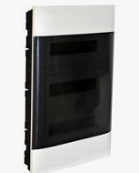

 | 337202 | XL3 S 160 SURFACE 2X24M | 227.43
 | 337203 | XL3 S 160 SURFACE 3X24M | 259.61
 | 337204 | XL3 S 160 SURFACE 4X24M | 301.88
 | 337205 | XL3 S 160 SURFACE 5X24M | 328.44
 | 337206 | XL3 S 160 SURFACE 6X24M | 392.44
 | 337207 | XL3 S 160 SURFACE 7X24M | 416.59
 | 337208 | XL3 S 160 SURFACE 8X24M | 470.93
 | 337214 | XL3 S 160 SURFACE 4X36M | 332.06
 | 337215 | XL3 S 160 SURFACE 5X36M | 350.18
 | 337216 | XL3 S 160 SURFACE 6X36M | 428.66
 | 337217 | XL3 S 160 SURFACE 7X36M | 452.81
 | 337218 | XL3 S 160 SURFACE 8X36M | 507.15
 | 337222 | XL3 S 160 FLUSH 2X24M | 247.54
 | 337223 | XL3 S 160 FLUSH 3X24M | 265.65
 | 337224 | XL3 S 160 FLUSH 4X24M | 307.91
 | 337225 | XL3 S 160 FLUSH 5X24M | 368.29
 | 337226 | XL3 S 160 FLUSH 6X24M | 392.44
 | 337227 | XL3 S 160 FLUSH 7X24M | 483.00
 | 337228 | XL3 S 160 FLUSH 8X24M | 531.30
 | 337234 | XL3 S 160 FLUSH 4X36M | 408.14
 | 337235 | XL3 S 160 FLUSH 5X36M | 458.85
 | 337236 | XL3 S 160 FLUSH 6X36M | 507.15
 | 337237 | XL3 S 160 FLUSH 7X36M | 561.49
 | 337238 | XL3 S 160 FLUSH 8X36M | 609.79
 | 337252 | METAL DOOR FOR XL3 S 160 2X24M | 66.50
 | 337253 | METAL DOOR FOR XL3 S 160 3X24M | 69.46
 | 337254 | METAL DOOR FOR XL3 S 160 4X24M | 76.53
 | 337255 | METAL DOOR FOR XL3 S 160 5X24M | 93.04
 | 337256 | METAL DOOR FOR XL3 S 160 6X24M | 109.09
 | 337257 | METAL DOOR FOR XL3 S 160 7X24M | 121.91
 | 337258 | METAL DOOR FOR XL3 S 160 8X24M | 134.75
 | 337264 | METAL DOOR FOR XL3 S 160 4X36M | 102.67
 | 337265 | METAL DOOR FOR XL3 S 160 5X36M | 115.49
 | 337266 | METAL DOOR FOR XL3 S 160 6X36M | 128.33
 | 337267 | METAL DOOR FOR XL3 S 160 7X36M | 131.76
 | 337268 | METAL DOOR FOR XL3 S 160 8X36M | 139.44
 | 337272 | TRANSPARENT DOOR FOR XL3 S 160 2X24M | 98.77
 | 337273 | TRANSPARENT DOOR FOR XL3 S 160 3X24M | 125.44
 | 337274 | TRANSPARENT DOOR FOR XL3 S 160 4X24M | 141.81
 | 337275 | TRANSPARENT DOOR FOR XL3 S 160 5X24M | 158.17
 | 337276 | TRANSPARENT DOOR FOR XL3 S 160 6X24M | 185.44
 | 337277 | TRANSPARENT DOOR FOR XL3 S 160 7X24M | 207.25
 | 337278 | TRANSPARENT DOOR FOR XL3 S 160 8X24M | 229.07
 | 337284 | TRANSPARENT DOOR FOR XL3 S 160 4X36M | 174.53
 | 337285 | TRANSPARENT DOOR FOR XL3 S 160 5X36M | 196.35
 | 337286 | TRANSPARENT DOOR FOR XL3 S 160 6X36M | 218.16
 | 337287 | TRANSPARENT DOOR FOR XL3 S 160 7X36M | 223.99
 | 337288 | TRANSPARENT DOOR FOR XL3 S 160 8X36M | 261.79
 | 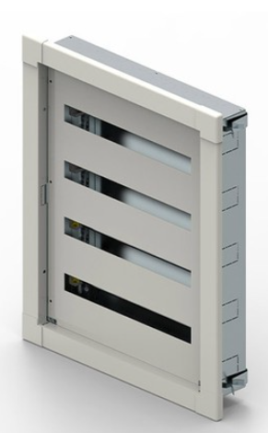 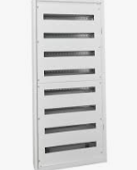

 | 337400 | SET OF 4 METAL LUGS FOR MURAL FIXING | 16.60
 | 337404 | KIT FOR JOINING | 18.12
 | 337405 | FIXING LUGS FOR DUCTING | 15.17
 | 337406 | FIXING KIT FOR HOLLOW PARTITION | 84.30
 | 337410 | KIT DPX3 160 24M | 146.35
 | 337411 | KIT DPX3 160 36M | 175.61
 | 337520 | XL3 S 630 GAC 750MM | 187.16
 | 337521 | XL3 S 630 16M 750MM | 195.62
 | 337522 | XL3 S 630 24M 750MM | 220.97
 | 337523 | XL3 S 630 36M 750MM | 230.18
 | 337530 | XL3 S 630 GAC 900MM | 189.15
 | 337531 | XL3 S 630 16M 900MM | 198.98
 | 337532 | XL3 S 630 24M 900MM | 227.42
 | 337533 | XL3 S 630 36M 900MM | 268.53
 | 337540 | XL3 S 630 GAC 1050MM | 198.32
 | 337541 | XL3 S 630 16M 1050MM | 208.01
 | 337542 | XL3 S 630 24M 1050MM | 238.12
 | 337543 | XL3 S 630 36M 1050MM | 249.79
 | 337550 | XL3 S 630 GAC 1200MM | 202.60
 | 337551 | XL3 S 630 16M 1200MM | 212.47
 | 337552 | XL3 S 630 24M 1200MM | 241.50
 | 337553 | XL3 S 630 36M 1200MM | 253.40
 | 337560 | XL3 S 630 GAC 1350MM | 207.69
 | 337561 | XL3 S 630 16M 1350MM | 217.35
 | 337562 | XL3 S 630 24M 1350MM | 246.90
 | 337563 | XL3 S 630 36M 1350MM | 262.82
 | 337570 | XL3 S 630 GAC 1500MM | 231.42
 | 337571 | XL3 S 630 16M 1500MM | 241.16
 | 337572 | XL3 S 630 24M 1500MM | 253.40
 | 337573 | XL3 S 630 36M 1500MM | 299.23
 | 337580 | XL3 S 630 GAC 1650MM | 235.46
 | 337581 | XL3 S 630 16M 1650MM | 245.70
 | 337582 | XL3 S 630 24M 1650MM | 256.51
 | 337583 | XL3 S 630 36M 1650MM | 306.90
 | 337590 | XL3 S 630 GAC 1800MM | 241.03
 | 337591 | XL3 S 630 16M 1800MM | 249.50
 | 337592 | XL3 S 630 24M 1800MM | 263.24
 | 337593 | XL3 S 630 36M 1800MM | 316.11
 | 337600 | XL3 S 630 GAC 1950MM | 244.21
 | 337601 | XL3 S 630 16M 1950MM | 254.73
 | 337602 | XL3 S 630 24M 1950MM | 311.62
 | 337603 | XL3 S 630 36M 1950MM | 337.58
 | 337610 | XL3 S 630 GAC 2100MM | 614.65
 | 337611 | XL3 S 630 16M 2100MM | 33.00
 | 337612 | XL3 S 630 24M 2100MM | 339.95
 | 337613 | XL3 S 630 36M 2100MM | 368.28
 | 337620 | XL3 S 630 GAC 2250MM | 643.91
 | 337621 | XL3 S 630 16M 2250MM | 306.90
 | 337622 | XL3 S 630 24M 2250MM | 368.28
 | 337623 | XL3 S 630 36M 2250MM | 398.96
 | 337640 | METAL DOOR XL3 S 630 GAC 750MM | 120.84
 | 337641 | METAL DOOR XL3 S 630 16M 750MM | 118.02
 | 337642 | METAL DOOR XL3 S 630 24M 750MM | 147.02
 | 337643 | METAL DOOR XL3 S 630 36M 750MM | 159.27
 | 337650 | METAL DOOR XL3 S 630 GAC 900MM | 146.35
 | 337651 | METAL DOOR XL3 S 630 16M 900MM | 142.93
 | 337652 | METAL DOOR XL3 S 630 24M 900MM | 171.52
 | 337653 | METAL DOOR XL3 S 630 36M 900MM | 185.81
 | 337660 | METAL DOOR XL3 S 630 GAC 1050MM | 147.02
 | 337661 | METAL DOOR XL3 S 630 16M 1050MM | 163.35
 | 337662 | METAL DOOR XL3 S 630 24M 1050MM | 196.02
 | 337663 | METAL DOOR XL3 S 630 36M 1050MM | 212.35
 | 337670 | METAL DOOR XL3 S 630 GAC 1200MM | 165.39
 | 337671 | METAL DOOR XL3 S 630 16M 1200MM | 183.77
 | 337672 | METAL DOOR XL3 S 630 24M 1200MM | 220.53
 | 337673 | METAL DOOR XL3 S 630 36M 1200MM | 238.91
 | 337680 | METAL DOOR XL3 S 630 GAC 1350MM | 174.58
 | 337681 | METAL DOOR XL3 S 630 16M 1350MM | 193.98
 | 337682 | METAL DOOR XL3 S 630 24M 1350MM | 232.78
 | 337683 | METAL DOOR XL3 S 630 36M 1350MM | 252.18
 | 337690 | METAL DOOR XL3 S 630 GAC 1500MM | 179.18
 | 337691 | METAL DOOR XL3 S 630 16M 1500MM | 199.08
 | 337692 | METAL DOOR XL3 S 630 24M 1500MM | 238.91
 | 337693 | METAL DOOR XL3 S 630 36M 1500MM | 258.81
 | 337700 | METAL DOOR XL3 S 630 GAC 1650MM | 183.77
 | 337701 | METAL DOOR XL3 S 630 16M 1650MM | 204.20
 | 337702 | METAL DOOR XL3 S 630 24M 1650MM | 245.03
 | 337703 | METAL DOOR XL3 S 630 36M 1650MM | 265.45
 | 337710 | METAL DOOR XL3 S 630 GAC 1800MM | 189.28
 | 337711 | METAL DOOR XL3 S 630 16M 1800MM | 210.31
 | 337712 | METAL DOOR XL3 S 630 24M 1800MM | 252.38
 | 337713 | METAL DOOR XL3 S 630 36M 1800MM | 273.41
 | 337720 | METAL DOOR XL3 S 630 GAC 1950MM | 202.16
 | 337721 | METAL DOOR XL3 S 630 16M 1950MM | 224.60
 | 337722 | METAL DOOR XL3 S 630 24M 1950MM | 269.53
 | 337723 | METAL DOOR XL3 S 630 36M 1950MM | 291.99
 | 337730 | METAL DOOR XL3 S 630 GAC 2100MM | 220.53
 | 337731 | METAL DOOR XL3 S 630 16M 2100MM | 220.53
 | 337732 | METAL DOOR XL3 S 630 24M 2100MM | 264.63
 | 337733 | METAL DOOR XL3 S 630 36M 2100MM | 286.68
 | 337740 | METAL DOOR XL3 S 630 GAC 2250MM | 214.32
 | 337741 | METAL DOOR XL3 S 630 16M 2250MM | 238.91
 | 337742 | METAL DOOR XL3 S 630 24M 2250MM | 286.68
 | 337743 | METAL DOOR XL3 S 630 36M 2250MM | 310.57
 | 337751 | TRANSPARENT DOOR XL3 S 630 16M 750MM | 177.89
 | 337752 | TRANSPARENT DOOR XL3 S 630 24M 750MM | 187.24
 | 337753 | TRANSPARENT DOOR XL3 S 630 36M 750MM | 223.13
 | 337761 | TRANSPARENT DOOR XL3 S 630 16M 900MM | 182.05
 | 337762 | TRANSPARENT DOOR XL3 S 630 24M 900MM | 232.05
 | 337763 | TRANSPARENT DOOR XL3 S 630 36M 900MM | 230.64
 | 337771 | TRANSPARENT DOOR XL3 S 630 16M 1050MM | 202.76
 | 337772 | TRANSPARENT DOOR XL3 S 630 24M 1050MM | 265.21
 | 337773 | TRANSPARENT DOOR XL3 S 630 36M 1050MM | 263.58
 | 337781 | TRANSPARENT DOOR XL3 S 630 16M 1200MM | 248.63
 | 337782 | TRANSPARENT DOOR XL3 S 630 24M 1200MM | 298.36
 | 337783 | TRANSPARENT DOOR XL3 S 630 36M 1200MM | 323.22
 | 337791 | TRANSPARENT DOOR XL3 S 630 16M 1350MM | 240.77
 | 337792 | TRANSPARENT DOOR XL3 S 630 24M 1350MM | 314.94
 | 337793 | TRANSPARENT DOOR XL3 S 630 36M 1350MM | 341.18
 | 337801 | TRANSPARENT DOOR XL3 S 630 16M 1500MM | 253.56
 | 337802 | TRANSPARENT DOOR XL3 S 630 24M 1500MM | 323.22
 | 337803 | TRANSPARENT DOOR XL3 S 630 36M 1500MM | 315.66
 | 337811 | TRANSPARENT DOOR XL3 S 630 16M 1650MM | 257.85
 | 337812 | TRANSPARENT DOOR XL3 S 630 24M 1650MM | 331.52
 | 337813 | TRANSPARENT DOOR XL3 S 630 36M 1650MM | 325.55
 | 337821 | TRANSPARENT DOOR XL3 S 630 16M 1800MM | 263.32
 | 337822 | TRANSPARENT DOOR XL3 S 630 24M 1800MM | 310.53
 | 337823 | TRANSPARENT DOOR XL3 S 630 36M 1800MM | 345.27
 | 337831 | TRANSPARENT DOOR XL3 S 630 16M 1950MM | 275.16
 | 337832 | TRANSPARENT DOOR XL3 S 630 24M 1950MM | 364.66
 | 337833 | TRANSPARENT DOOR XL3 S 630 36M 1950MM | 357.71
 | 337841 | TRANSPARENT DOOR XL3 S 630 16M 2100MM | 331.52
 | 337842 | TRANSPARENT DOOR XL3 S 630 24M 2100MM | 397.82
 | 337843 | TRANSPARENT DOOR XL3 S 630 36M 2100MM | 430.96
 | 337851 | TRANSPARENT DOOR XL3 S 630 16M 2250MM | 912.81
 | 337852 | TRANSPARENT DOOR XL3 S 630 24M 2250MM | 1006.12
 | 337853 | TRANSPARENT DOOR XL3 S 630 36M 2250MM | 1089.96
 | 337862 | XL3 S 630 SIDES 750MM | 65.25
 | 337863 | XL3 S 630 SIDES 900MM | 84.08
 | 337864 | XL3 S 630 SIDES 1050MM | 96.09
 | 337865 | XL3 S 630 SIDES 1200MM | 97.30
 | 337866 | XL3 S 630 SIDES 1350MM | 102.69
 | 337867 | XL3 S 630 SIDES 1500MM | 105.39
 | 337868 | XL3 S 630 SIDES 1650MM | 108.11
 | 337869 | XL3 S 630 SIDES 1800MM | 111.34
 | 337870 | XL3 S 630 SIDES 1950MM | 118.91
 | 337871 | XL3 S 630 SIDES 2100MM | 129.72
 | 337872 | XL3 S 630 SIDES 2250MM | 140.53
 | 337882 | FACEPLATE FOR XL3 S 630 GAC 750MM | 58.38
 | 337884 | FACEPLATE FOR XL3 S 630 GAC 900MM | 68.11
 | 337886 | FACEPLATE FOR XL3 S 630 GAC 1050MM | 70.05
 | 337888 | FACEPLATE FOR XL3 S 630 GAC 1200MM | 78.80
 | 337890 | FACEPLATE FOR XL3 S 630 GAC 1350MM | 92.42
 | 337892 | FACEPLATE FOR XL3 S 630 GAC 1500MM | 105.39
 | 337894 | FACEPLATE FOR XL3 S 630 GAC 1650MM | 108.11
 | 337896 | FACEPLATE FOR XL3 S 630 GAC 1800MM | 111.34
 | 337898 | FACEPLATE FOR XL3 S 630 GAC 1950MM | 118.91
 | 337900 | FACEPLATE FOR XL3 S 630 GAC 2100MM | 116.75
 | 337902 | FACEPLATE FOR XL3 S 630 GAC 2250MM | 126.47
 | 337912 | FACEPLATE FOR XL3 S 630 GAC INT. 750MM | 58.38
 | 337913 | FACEPLATE FOR XL3 S 630 GAC INT. 900MM | 68.11
 | 337914 | FACEPLATE FOR XL3 S 630 GAC INT. 1050MM | 70.05
 | 337915 | FACEPLATE FOR XL3 S 630 GAC INT. 1200MM | 78.80
 | 337916 | FACEPLATE FOR XL3 S 630 GAC INT. 1350MM | 102.69
 | 337917 | FACEPLATE FOR XL3 S 630 GAC INT. 1500MM | 105.39
 | 337918 | FACEPLATE FOR XL3 S 630 GAC INT. 1650MM | 108.11
 | 337919 | FACEPLATE FOR XL3 S 630 GAC INT. 1800MM | 111.34
 | 337920 | FACEPLATE FOR XL3 S 630 GAC INT. 1950MM | 118.91
 | 337921 | FACEPLATE FOR XL3 S 630 GAC INT. 2100MM | 129.72
 | 337922 | FACEPLATE FOR XL3 S 630 GAC INT. 2250MM | 140.53
 | 337932 | KIT FOR INTERNAL GAC 750MM | 432.41
 | 337933 | KIT FOR INTERNAL GAC 900MM | 504.47
 | 337934 | KIT FOR INTERNAL GAC 1050MM | 461.24
 | 337935 | KIT FOR INTERNAL GAC 1200MM | 518.88
 | 337936 | KIT FOR INTERNAL GAC 1350MM | 547.71
 | 337937 | KIT FOR INTERNAL GAC 1500MM | 562.13
 | 337938 | KIT FOR INTERNAL GAC 1650MM | 576.54
 | 337939 | KIT FOR INTERNAL GAC 1800MM | 593.84
 | 337940 | KIT FOR INTERNAL GAC 1950MM | 634.19
 | 337941 | KIT FOR INTERNAL GAC 2100MM | 691.85
 | 337942 | KIT FOR INTERNAL GAC 2250MM | 749.51
 | 337949 | PLATES FOR JOINING 2 XL3S 630/4000 | 18.59
 | 337950 | SCREWS FOR JOINING XL3S 630/4000 | 11.16
 | 337951 | KIT FOR IP43 | 14.42
 | 337952 | SET FOR FIXING XL3 S 630 ON WALL | 28.83
 | 337954 | FOAM GASKETCABLE ENTRIES XL3S 630 GAC | 51.89
 | 337955 | FOAM GASKETCABLE ENTRIES XL3S 630 16M | 57.66
 | 337956 | FOAM GASKETCABLE ENTRIES XL3S 630 24M | 69.19
 | 337957 | FOAM GASKETCABLE ENTRIES XL3S 630 36M | 74.95
 | 337960 | IP30 FINISH KIT 750MM | 36.03
 | 337961 | IP30 FINISH KIT 900MM | 42.04
 | 337962 | IP30 FINISH KIT 1050MM | 48.05
 | 337963 | IP30 FINISH KIT 1200MM | 54.05
 | 337964 | IP30 FINISH KIT 1350MM | 57.05
 | 337965 | IP30 FINISH KIT 1500MM | 58.56
 | 337966 | IP30 FINISH KIT 1650MM | 60.06
 | 337967 | IP30 FINISH KIT 1800MM | 61.86
 | 337968 | IP30 FINISH KIT 1950MM | 66.07
 | 337969 | IP30 FINISH KIT 2100MM | 72.06
 | 337970 | IP30 FINISH KIT 2250MM | 78.07
 | 337971 | IP30 FINISH KIT GAC | 54.05
 | 337972 | IP30 FINISH KIT 16M | 42.04
 | 337973 | IP30 FINISH KIT 24M | 50.45
 | 337974 | IP30 FINISH KIT 36M | 54.65
 | 337979 | CROSSPIECES BUSBAR SUPPORT GAC | 72.06
 | 337980 | CROSSPIECES BUSBAR SUPPORT 16M XL3-S630 | 67.26
 | 337981 | CROSSPIECES BUSBAR SUPPORT 24M XL3-S630 | 80.72
 | 337982 | CROSSPIECES BUSBAR SUPPORT 36M XL3-S630 | 87.45
 | 337983 | CROSSPIECES FOR DEPTH XL3 S 630 | 60.06
 | 337986 | FUNCTIONNAL UPRIGHT GAC 750MM | 72.06
 | 337987 | FUNCTIONNAL UPRIGHT GAC 900MM | 84.08
 | 337988 | FUNCTIONNAL UPRIGHT GAC 1050MM | 96.09
 | 337989 | FUNCTIONNAL UPRIGHT GAC 1200MM | 108.11
 | 337990 | FUNCTIONNAL UPRIGHT GAC 1350MM | 114.11
 | 337991 | FUNCTIONNAL UPRIGHT GAC 1500MM | 117.11
 | 337992 | FUNCTIONNAL UPRIGHT GAC 1650MM | 120.11
 | 337993 | FUNCTIONNAL UPRIGHT GAC 1800MM | 123.71
 | 337994 | FUNCTIONNAL UPRIGHT GAC 1950MM | 132.12
 | 337995 | FUNCTIONNAL UPRIGHT GAC 2100MM | 174.90
 | 337996 | FUNCTIONNAL UPRIGHT GAC 2250MM | 156.15
 | 338000 | XL3S 4000 2000X350X400MM | 659.49
 | 338001 | XL3S 4000 2000X450X400MM | 670.72
 | 338002 | XL3S 4000 2000X600X400MM | 690.70
 | 338003 | XL3S 4000 2000X800X400MM | 727.09
 | 338004 | XL3S 4000 2000X350X600MM | 712.92
 | 338005 | XL3S 4000 2000X450X600MM | 731.14
 | 338006 | XL3S 4000 2000X600X600MM | 768.31
 | 338007 | XL3S 4000 2000X800X600MM | 795.07
 | 338008 | XL3S 4000 2000X350X800MM | 746.07
 | 338009 | XL3S 4000 2000X450X800MM | 760.80
 | 338010 | XL3S 4000 2000X600X800MM | 803.08
 | 338011 | XL3S 4000 2000X800X800MM | 853.66
 | 338020 | XL3S 4000 2200X350X400MM | 586.24
 | 338021 | XL3S 4000 2200X450X400MM | 614.13
 | 338022 | XL3S 4000 2200X600X400MM | 632.24
 | 338023 | XL3S 4000 2200X800X400MM | 649.22
 | 338024 | XL3S 4000 2200X350X600MM | 637.31
 | 338025 | XL3S 4000 2200X450X600MM | 658.57
 | 338026 | XL3S 4000 2200X600X600MM | 693.01
 | 338027 | XL3S 4000 2200X800X600MM | 718.99
 | 338028 | XL3S 4000 2200X350X800MM | 680.67
 | 338029 | XL3S 4000 2200X450X800MM | 686.01
 | 338030 | XL3S 4000 2200X600X800MM | 730.48
 | 338031 | XL3S 4000 2200X800X800MM | 778.63
 | 338061 | SIDE PANELS XL3S 4000 2000X400MM | 108.66
 | 338062 | SIDE/BACK PANEL XL3S 4000 2000X600MM | 125.04
 | 338063 | SIDE/BACK PANEL XL3S 4000 2000X800MM | 163.32
 | 338071 | SIDE PANELS XL3S 4000 2200X400MM | 113.23
 | 338072 | SIDE/BACK PANEL XL3S 4000 2200X600MM | 134.63
 | 338073 | SIDE/BACK PANEL XL3S 4000 2200X800MM | 168.32
 | 338080 | BACK PANELS XL3S 4000 2000X350MM | 108.08
 | 338081 | BACK PANELS XL3S 4000 2000X450MM | 111.32
 | 338090 | BACK PANELS XL3S 4000 2200X350MM | 112.12
 | 338091 | BACK PANELS XL3S 4000 2200X450MM | 115.79
 | 338100 | METAL DOOR XL3S 4000 2000X350MM | 222.67
 | 338101 | METAL DOOR XL3S 4000 2000X450MM | 226.44
 | 338102 | METAL DOOR XL3S 4000 2000X600MM | 258.44
 | 338103 | METAL DOOR XL3S 4000 2000X800MM | 268.17
 | 338110 | METAL DOOR XL3S 4000 2200X350MM | 231.83
 | 338111 | METAL DOOR XL3S 4000 2200X450MM | 236.69
 | 338112 | METAL DOOR XL3S 4000 2200X600MM | 269.30
 | 338113 | METAL DOOR XL3S 4000 2200X800MM | 280.53
 | 338120 | TRANSPARENT DOOR XL3S 4000 2000X450MM | 351.16
 | 338121 | TRANSPARENT DOOR XL3S 4000 2000X600MM | 347.63
 | 338122 | TRANSPARENT DOOR XL3S 4000 2000X800MM | 384.61
 | 338130 | TRANSPARENT DOOR XL3S 4000 2200X450MM | 369.76
 | 338131 | TRANSPARENT DOOR XL3S 4000 2200X600MM | 368.19
 | 338132 | TRANSPARENT DOOR XL3S 4000 2200X800MM | 407.24
 | 338143 | KIT INT.GAC 2000X400 | 219.25
 | 338146 | INTERMEDIATE UPRIGHT XL3 S 4000 2000MM | 187.00
 | 338147 | INTERMEDIATE UPRIGHT XL3 S 4000 2200MM | 201.02
 | 338150 | FACEPLATE FOR XL3 S 4000 2200X350MM | 100.51
 | 338153 | KIT FOR INTERNAL GAC H2200MM | 225.61
 | 338155 | FUNCTIONNAL UPRIGHT XL3 S 4000 2000MM | 187.00
 | 338156 | SUPPORT FRAME FACEPL. XL3 S 4000 2000MM | 74.79
 | 338157 | FUNCTIONNAL UPRIGHT XL3 S 4000 2200MM | 201.02
 | 338158 | SUPPORT FRAME FACEPL. XL3 S 4000 2200MM | 80.41
 | 338160 | CENTRAL UPRIGHT 2000X450MM | 294.51
 | 338161 | CENTRAL UPRIGHT 2000X600MM | 308.53
 | 338162 | CENTRAL UPRIGHT 2000X800MM | 322.57
 | 338163 | CENTRAL UPRIGHT 2200X450MM | 315.55
 | 338164 | CENTRAL UPRIGHT 2200X600MM | 336.59
 | 338165 | CENTRAL UPRIGHT 2200X800MM | 350.61
 | 338170 | METAL PLATE 2000X600MM | 308.53
 | 338171 | METAL PLATE 2000X800MM | 322.57
 | 338172 | METAL PLATE 2200X600MM | 336.59
 | 338173 | METAL PLATE 2200X800MM | 350.61
 | 338174 | INTERMEDIATE PLATE XL3 S 4000 | 140.25
 | 338180 | IP30 FINISH KIT 2000X350MM | 130.89
 | 338200 | JEU DE 4 ANGLES POUR SOCLES | 28.05
 | 338201 | FRONTAL PANELS FOR PLINTHS 350MM WIDTH | 13.08
 | 338202 | FRONTAL PANELS FOR PLINTHS 450MM WIDTH | 22.44
 | 338203 | FRONT/LAT PANELS FOR PLINTHS 600MM WIDTH | 29.92
 | 338204 | FRONT/LAT PANELS FOR PLINTHS 800MM WIDTH | 33.66
 | 338205 | LATERAL PANELS FOR PLINTHS 300MM WIDTH | 24.16
 | 338206 | LATERAL PANELS FOR PLINTHS 400MM WIDTH | 10.32
 | 338220 | DIN RAIL 3 POS.16M FOR XL3 S 630/4000 | 18.13
 | 338223 | DIN RAIL 3 POS.24M FOR XL3 S 630/4000 | 21.74
 | 338226 | DIN RAIL 3 POS.36M FOR XL3 S 630/4000 | 23.55
 | 338240 | ADAPT RAIL FOR DPX3 + MCB | 13.08
 | 338241 | ADAPT RAIL FOR DRX + MCB | 7.48
 | 338242 | ADAPT RAIL FOR DPX3 + DRX | 7.48
 | 338243 | UNIVERSAL RAIL 16M | 20.93
 | 338244 | UNIVERSAL RAIL 24M | 21.62
 | 338245 | UNIVERSAL RAIL 36M | 22.80
 | 338251 | FACEPLATE FOR MODULAR 16M 150MM | 16.82
 | 338252 | FACEPLATE FOR MODULAR 24M 150MM | 20.19
 | 338253 | FACEPLATE FOR MODULAR 36M 150MM | 21.88
 | 338261 | FACEPLATE FOR MODULAR 16M 200MM | 17.95
 | 338262 | FACEPLATE FOR MODULAR 24M 200MM | 21.54
 | 338263 | FACEPLATE FOR MODULAR 36M 200MM | 23.34
 | 338271 | FACEPLATE FOR MODULAR 16M 300MM | 20.19
 | 338272 | FACEPLATE FOR MODULAR 24M 300MM | 24.23
 | 338273 | FACEPLATE FOR MODULAR 36M 300MM | 26.26
 | 338281 | FACEPLATE FOR MODULAR 16M 400MM | 31.55
 | 338282 | FACEPLATE FOR MODULAR 24M 400MM | 36.35
 | 338283 | FACEPLATE FOR MODULAR 36M 400MM | 41.46
 | 338300 | PLATE FOR HORIZ. DPX3 160 3P 16M | 29.00
 | 338301 | PLATE FOR HORIZ. DPX3 160 4P 16M | 32.08
 | 338303 | PLATE FOR HORIZ. DPX3 160 3P 24M | 35.55
 | 338304 | PLATE FOR HORIZ. DPX3 160 3P 4P 24M | 38.83
 | 338306 | PLATE FOR HORIZ. DPX3 160 3P 36M | 34.42
 | 338307 | PLATE FOR HORIZ. DPX3 160 3P 4P 36M | 39.22
 | 338320 | PLATE FOR VERTICAL DPX3 160 16M | 43.49
 | 338321 | PLATE FOR VERTICAL DPX3 160 4P DIFF 16M | 43.49
 | 338323 | PLATE FOR VERTICAL DPX3 160 3P 24M | 52.19
 | 338324 | PLATE FOR VERTICAL DPX3 160 4P 24M | 52.19
 | 338325 | PLATE FOR VERTICAL DPX3 160 4P DIFF 24M | 52.19
 | 338326 | PLATE FOR VERTICAL DPX3 160 3P 36M | 56.54
 | 338327 | PLATE FOR VERTICAL DPX3 160 4P 36M | 56.54
 | 338328 | PLATE FOR VERTICAL DPX3 160 4P DIFF 36M | 56.54
 | 338350 | FACEPLATE FOR HORIZ. DPX3 160 3P 16M | 22.44
 | 338351 | FACEPLATE FOR HORIZ. DPX3 160 3P 4P 16M | 21.20
 | 338353 | FACEPLATE FOR HORIZ. DPX3 160 3P 24M | 26.93
 | 338354 | FACEPLATE FOR HORIZ. DPX3 160 3P 4P 24M | 25.03
 | 338356 | FACEPL. FOR HORIZ. DPX3 160 3P 36M | 29.17
 | 338357 | FACEPLATE FOR HORIZ. DPX3 160 3P 4P 36M | 29.17
 | 338400 | PLATE FOR HORIZ. DPX3 250 3P 16M | 32.08
 | 338401 | PLATE FOR HORIZ. DPX3 250 4P 16M | 37.24
 | 338403 | PLATE FOR HORIZ. DPX3 250 3P 24M | 43.06
 | 338404 | PLATE FOR HORIZ. DPX3 250 4P 24M | 46.32
 | 338406 | PLATE FOR HORIZ. DPX3 250 3P 36M | 40.64
 | 338407 | PLATE FOR HORIZ. DPX3 250 4P 36M | 45.95
 | 338420 | PLATE FOR VERTICAL DPX3 250 16M | 50.74
 | 338421 | PLATE FOR VERTICAL DPX3 250 4P DIFF 16M | 50.74
 | 338423 | PLATE FOR VERTICAL DPX3 250 3P 24M | 60.88
 | 338424 | PLATE FOR VERTICAL DPX3 250 4P 24M | 60.88
 | 338425 | PLATE FOR VERTICAL DPX3 250 4P DIFF 24M | 60.88
 | 338426 | PLATE FOR VERTICAL DPX3 250 3P 36M | 65.96
 | 338427 | PLATE FOR VERTICAL DPX3 250 4P 36M | 65.96
 | 338428 | PLATE FOR VERTICAL DPX3 250 4P DIFF 36M | 65.96
 | 338450 | FACEPLATE FOR HORIZ. DPX3 250 3P 16M | 22.44
 | 338451 | FACEPLATE FOR HORIZ. DPX3 250 4P 16M | 22.44
 | 338453 | FACEPLATE FOR HORIZ. DPX3 250 3P 24M | 26.93
 | 338454 | FACEPLATE FOR HORIZ. DPX3 250 4P 24M | 25.25
 | 338456 | FACEPLATE FOR HORIZ. DPX3 250 3P 36M | 29.17
 | 338457 | FACEPLATE FOR HORIZ. DPX3 250 4P 36M | 29.56
 | 338700 | PLATE FOR HORIZ. MCCB 630 3P 16M | 43.49
 | 338701 | PLATE FOR HORIZ. MCCB 630 3P 4P 16M | 43.49
 | 338703 | PLATE FOR HORIZ. MCCB 630 3P 24M | 52.19
 | 338704 | PLATE FOR HORIZ. MCCB 630 4P 24M | 52.19
 | 338706 | PLATE FOR HORIZ. MCCB 630 3P 36M | 56.54
 | 338707 | PLATE FOR HORIZ. MCCB 630 3P 4P 36M | 56.54
 | 338720 | PLATE FOR VERTICAL MCCB 630 16M | 44.45
 | 338721 | PLATE FOR VERTICAL MCCB 630 DIFF 16M | 49.32
 | 338724 | PLATE FOR VERTICAL MCCB 630 3P 4P 24M | 49.31
 | 338725 | PLATE FOR VERTICAL MCCB 630 4P DIFF 24M | 58.72
 | 338727 | PLATE FOR VERTICAL MCCB 630 3P 4P 36M | 59.39
 | 338728 | PLATE FOR VERTICAL MCCB 630 4P DIFF 36M | 70.95
 | 338750 | FACEPLATE FOR HORIZ. DPX3 630 3P 16M | 33.66
 | 338751 | FACEPLATE FOR HORIZ. DPX3 630 4P 16M | 33.66
 | 338753 | FACEPLATE FOR HORIZ. DPX3 630 3P 24M | 40.39
 | 338754 | FACEPLATE FOR HORIZ. DPX3 630 4P 24M | 40.39
 | 338756 | FACEPLATE FOR HORIZ. DPX3 630 3P 36M | 43.76
 | 338757 | FACEPLATE FOR HORIZ. DPX3 630 4P 36M | 43.76
 | 338758 | FACEPLATE HORIZ. DPX3 630 4P DIFF 36M | 43.76
 | 338770 | FACEPLATE FOR VERTICAL DPX3 630 16M | 33.66
 | 338771 | FACEPLATE FOR VERTICAL DPX3 630 DIFF 16M | 39.76
 | 338774 | FACEPLATE VERTICAL DPX3 630 3P 4P 24M | 38.16
 | 338775 | FACEPLATE VERT. DPX3 630 4P DIFF 24M | 53.69
 | 338777 | FACEPLATE VERTICAL DPX3 630 3P 4P 36M | 43.76
 | 338778 | FACEPLATE VERT. DPX3 630 4P DIFF 36M | 56.62
 | 338801 | PLATE HORIZ DPX3/DPX-IS 1600 3P 24M | 80.78
 | 338802 | PLATE HORIZ DPX3/DPX-IS 1600 4P 24M | 80.78
 | 338803 | PLATE HORIZ DPX3/DPX-IS 1600 3P 36M | 87.51
 | 338804 | PLATE HORIZ DPX3/DPX-IS 1600 4P 36M | 87.51
 | 338810 | PLATE VERT DPX3/DPX-IS 1600 3P 16M | 78.53
 | 338812 | PLATE VERT DPX3/DPX-IS 1600 3P 4P 24M | 94.24
 | 338814 | PLATE VERT DPX3/DPX-IS 1600 3P 4P 36M | 102.10
 | 338841 | FACEPL. HORIZ DPX3 1600 3P 24M | 67.79
 | 338842 | FACEPL. HORIZ DPX3 1600 4P 24M | 75.25
 | 338843 | FACEPL. HORIZ DPX3 1600 3P 36M | 72.48
 | 338844 | FACEPL. HORIZ DPX3 1600 4P 36M | 80.05
 | 338850 | FACEPL. VERT DPX3 1600 3P 16M | 64.40
 | 338852 | FACEPL. VERT DPX3 1600 3P 4P 24M | 72.93
 | 338854 | FACEPL. VERT DPX3 1600 4P 36M | 79.01
 | 338861 | FACEPL. HORIZ DPX-IS 1600 3P 24M | 81.74
 | 338862 | FACEPL. HORIZ DPX-IS 1600 4P 24M | 88.37
 | 338863 | FACEPL. HORIZ DPX-IS 1600 3P 36M | 86.96
 | 338864 | FACEPL. HORIZ DPX-IS 1600 4P 36M | 92.53
 | 338870 | FACEPL. VERT DPX-IS 1600 3P 16M | 79.25
 | 338872 | FACEPL. VERT DPX-IS 1600 3P 4P 24M | 120.35
 | 338874 | FACEPL. VERT DPX-IS 1600 3P 4P 36M | 124.00
 | 338902 | PLATE HORIZONTAL DPX-IS 250 3P 4P 24M | 60.88
 | 338904 | PLATE HORIZONTAL DPX-IS 250 3P 4P 36M | 65.96
 | 338920 | PLATE FOR VERTICAL DPX-IS 250 3P/4P 16M | 50.74
 | 338922 | PLATE FOR VERTICAL DPX-IS 250 3P 4P 24M | 60.88
 | 338924 | PLATE FOR VERTICAL DPX-IS 250 3P 4P 36M | 65.96
 | 338942 | FACEPLATE HORIZ. DPX-IS 250 3P 4P 24M | 47.12
 | 338944 | FACEPLATE HORIZ. DPX-IS 250 3P 4P 36M | 51.05
 | 339002 | PLATE HORIZONTAL DPX-IS 630 3P 4P 24M | 47.88
 | 339014 | PLATE HORIZONTAL DPX-IS 630 3P 4P 36M | 72.93
 | 339020 | PLATE FOR VERTICAL DPX-IS 630 3P/4P 16M | 43.49
 | 339022 | PLATE FOR VERTICAL DPX-IS 630 3P 4P 24M | 52.19
 | 339024 | PLATE FOR VERTICAL DPX-IS 630 3P 4P 36M | 56.54
 | 339041 | FACEPLATE HORIZ. DPX-IS 630 3P 4P 24M | 40.39
 | 339043 | FACEPLATE HORIZ. DPX-IS 630 3P 4P 36M | 43.76
 | 339050 | FACEPLATE VERT. DPX-IS 630 3P/4P 16M | 33.66
 | 339052 | FACEPLATE VERTICAL DPX-IS 630 3P 4P 24M | 40.39
 | 339054 | FACEPLATE FOR VERTICAL DPX-IS 630 3P 4P 36M | 41.89
 | 339101 | PLATE FOR DMX3 FIX T0 3P 16M | 36.03
 | 339103 | PLATE FOR DMX3 FIX T0 3P 4P 24M | 44.18
 | 339105 | PLATE FOR DMX3 FIX T0 3P 4P 36M | 49.82
 | 339120 | FACEPLATE FOR DMX3 FIX T0 3P 16M | 31.52
 | 339123 | FACEPLATE FOR DMX3 FIX T0 3P 4P 24M | 40.13
 | 339125 | FACEPLATE FOR DMX3 FIX T0 3P 4P 36M | 46.27
 | 339130 | FACEPLATE FOR DMX3 DRAW-OUT T0 3P 16M | 33.16
 | 339133 | FACEPLATE FOR DMX3 DRAW-OUT T0 3P 4P 24M | 40.50
 | 339135 | FACEPLATE FOR DMX3 DRAW-OUT T0 3P 4P 36M | 46.27
 | 339143 | PLATE FOR DMX3 FIX T1 3P 4P 24M | 49.41
 | 339145 | PLATE FOR DMX3 FIX T1 3P 4P 36M | 60.18
...
 |  | KCCE- Power PL -April 2025
 | Reference | Description | PL EUR
 | 339932 | BUSB.SUP STAGGERED ALU D75 600MM | 100.97
 | 339933 | BUSB.SUP STAGGERED ALU D75 800MM | 117.81
 | 339936 | KIT FLAT BARS 50X5-63X5MM | 23.84
 | 339937 | KIT FLAT BARS 75X5-125X5MM | 25.61
 | 339938 | KIT FLAT BARS 50X10-60X10MM | 23.84
 | 339939 | KIT FLAT BARS 80X10-120X10MM | 25.61
 | 339940 | KIT C BARS | 15.46
 | 339941 | KIT C BARS | 10.60
 | 339942 | KIT CAPS M10 | 12.36
 | 339943 | KIT CAPS M12 | 13.25
 | 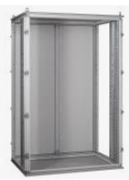 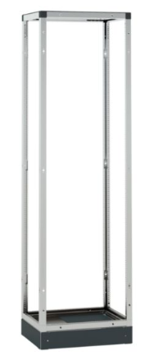

XL3S 630

XL3S 4000

 | 400401 | REP MOD 2P 100A 4M | 12.06
 | 400404 | REP MOD 4P 40A 4M | 21.41
 | 400405 | REP MOD 4P 100A 4M | 14.02
 | 400408 | REP MOD 4P 125A 6M | 19.82
 | 400411 | REP MOD 4P 160A 10M | 92.30
 | 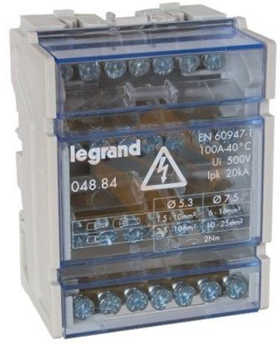 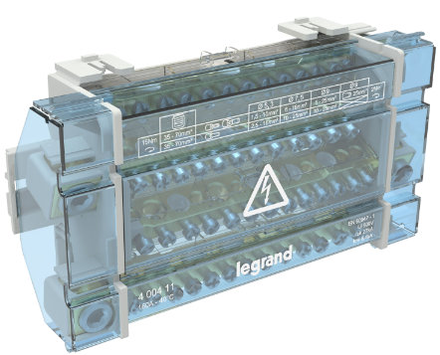
...
 |  | KCCE- Power PL -April 2025
 | Reference | Description | PL EUR
 | 401767 | F. CABINET 2X18 WHITE DOOR E+N | 136.55
 | 401768 | Coff.Enc 3x18 p.Blc T+N | 158.78
 | 401769 | Coff.Enc 4x18 p.Blc T+N | 187.35
 | 401862 | Porte pr xl3 blanc 2*18 disj(401677) باب مسكر ابيض | 23.52
 | 401863 | Porte pr xl3 blanc 3*18 disj(401678) باب مسكر ابيض | 25.33
 | 401864 | Porte pr xl3 blanc 4*18 disj(401679) باب مسكر ابيض | 28.57
 | 401871 | Porte pr xl3 transparent 1*18 disj(401676) باب شفاف | 24.59
 | 401872 | Porte pr xl3 transparent 2*18 disj(401677) باب شفاف | 30.63
 | 401873 | Porte pr xl3 transparent 3*18 disj(401678) باب شفاف | 35.11
 | 401874 | Porte pr xl3 transparent 4*18 disj(401679) باب شفاف | 42.51
 | 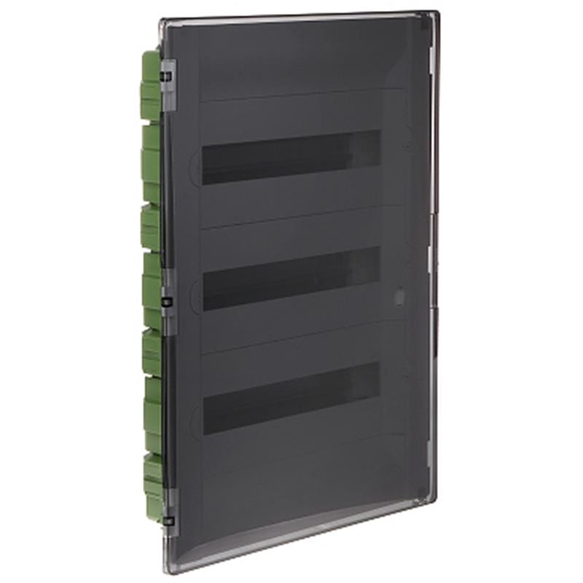
...
 |  | KCCE- Power PL -April 2025
 | Reference | Description | PL EUR
 | 404939 | Peigne rac.bip.56M 16MM2 Dent (4939) بار فاز | 41.21
 | 404941 | Peigne rac.T/bip.56M 16MM2 Dent بار فاز | 85.84
 | 404942 | Peigne rac.tri.12M 10MM2 Dent (4942) بار فاز | 8.51
 | 404943 | Peigne rac.tri.57M 16MM2 Dent (4943) بار فاز | 48.07
 | 404944 | Peigne rac.tetra.12M 10MM2 Dent (4944) بار فاز | 16.44
 | 404955 | Peigne rac.tetra.56M 16MM2 Dent (4945) بار فاز | 88.91
 | 404988 | Cache dent peigne 12 MOD | 0.95
 | 404989 | Embout extrémité peigne unip | 0.24
 | 404990 | Embout extrémité peigne tri | 1.00
 | 404991 | Embout extrémité peigne têtrapolaire | 1.20
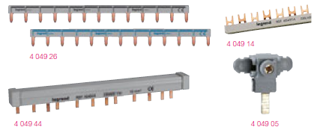 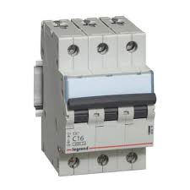 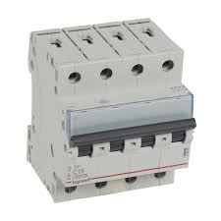
...
 |  | KCCE- Power PL -April 2025
 | Reference | Description | PL EUR
 | 406479 | Interr 4P*32A 400V (4365) مفتاح ديجنكتور رباعي 4*32 | 15.87
 | 406480 | Interr 4P*40A 400V (4367) مفتاح ديجنكتور رباعي 4*40 | 25.69
 | 406481 | Interr 4P*63A 400V (4370) مفتاح ديجنكتور رباعي 4*63 | 25.69
 | 406489 | Interr 4P*100A 400V(4374) مفتاح ديجنكتور رباعي 4*100 | 30.28
 | 406490 | Interr 4P*125A 400V(4374) مفتاح ديجنكتور رباعي 4*125 | 30.76
 | 406775 | DNX3 1P+NG C20 4500A 1M (6020)(419950) | 9.67
 | 406776 | DNX3 1P+NG C25 4500A 1M (6021)(419951) | 9.84
 | 406777 | DNX3 1P+NG C32 4500A 1M (6022)(419952) | 10.58
 | 406870 | DNX3 1P+NG C20 4500A/ 6KA (407473) | 9.21
 | 406872 | DNX3 1P+NG C32 4500A/ 6KA (407475) | 10.32
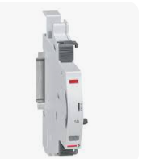

406401
406260

 | 407473 | DX3 1P+ND B10 6000 A ديجنكتور | 11.99
 | 407475 | DX3 1P+ND B16 6000A ديجنكتور | 11.99
 | 407668 | DX3 1P C10 6000A/10KA | 6.57
 | 407671 | DX3 1P C20 6000A/10KA | 6.57
...
 |  | KCCE- Power PL -April 2025
 | Reference | Description | PL EUR
 | 407865 | DX3 3P C63 6000A - 10KA (6494) ديجنكتور | 54.66
 | 407924 | DX3 4P C6 6000A - 10KA (6559) ديجنكتور | 38.97
 | 407926 | DX3 4P C10 6000A - 10KA (6561) ديجنكتور | 38.97
 | 407928 | DX3 4P C16 6000A - 10KA (6563) ديجنكتور | 38.97
 | 407929 | DX3 4P C20 6000A - 10KA (6564) ديجنكتور | 38.97
 | 407930 | DX3 4P C25 6000A - 10KA (6565) ديجنكتور | 41.05
 | 407931 | DX3 4P C32 6000A - 10KA (6566) ديجنكتور | 46.88
 | 407932 | DX3 4P C40 6000A - 10KA (6567) ديجنكتور | 52.71
 | 407933 | DX3 4P C50 6000A - 10KA (6568) ديجنكتور | 54.60
 | 407934 | DX3 4P C63 6000A- 10KA (6569) ديجنكتور | 67.77

...
 |  | KCCE- Power PL -April 2025
 | Reference | Description | PL EUR
 | 411191 | DX3 4P C50 6000A AC 30MA 7M(8014) ديجنكتور تفاضلي | 122.50
 | 411192 | DX3 4P C63 6000A AC 30MA 7M(8015) ديجنكتور تفاضلي | 122.50
 | 411204 | DX3 4P C10 6000A AC 300MA4M(7975) ديجنكتور تفاضلي | 123.74
 | 411205 | DX3 4P C16 6000A AC 300MA4M(7977) ديجنكتور تفاضلي | 123.74
 | 411206 | DX3 4P C20 6000A AC 300MA4M(7978) ديجنكتور تفاضلي | 118.94
 | 411207 | DX3 4P C25 6000A AC 300MA4M(7979) ديجنكتور تفاضلي | 124.63
 | 411208 | DX3 4P C32 6000A AC 300MA4M(7980) ديجنكتور تفاضلي | 133.64
 | 411209 | DX3 4P C40 6000A AC 300MA7M(8031) ديجنكتور تفاضلي | 143.11
 | 411210 | DX3 4P C50 6000A AC 300MA7M(8032) ديجنكتور تفاضلي | 143.11
 | 411211 | DX3 4P C63 6000A AC 300MA7M(8033) ديجنكتور تفاضلي | 143.11
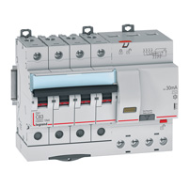 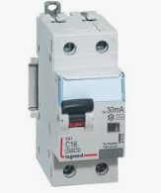

RCBO

RCBO DPN

 | 411500 | DX3-ID 2P 16A 10MA (8906) مفتاح تفاضلي | 52.89
 | 411504 | DX3-ID 2P 25A AC 30MA (8909) مفتاح تفاضلي | 37.97
 | 411505 | DX3-ID 2P 40A AC 30MA (8910) مفتاح تفاضلي | 40.52
 | 411506 | DX3-ID 2P 63A AC 30MA (8911) مفتاح تفاضلي | 44.93
 | 411524 | DX3-ID 2P 25A AC 300MA (8927) مفتاح تفاضلي | 37.97
 | 411525 | DX3-ID 2P 40A AC 300MA (8928) مفتاح تفاضلي | 40.52
 | 411526 | DX3-ID 2P 63A AC 300MA (8929) مفتاح تفاضلي | 44.93
...
 |  | KCCE- Power PL -April 2025
 | Reference | Description | PL EUR
 | 411702 | DX3-ID 4PD 25A AC 30MA (8993) مفتاح تفاضلي | 51.20
 | 411703 | DX3-ID 4PD 40A AC 30MA (8994) مفتاح تفاضلي | 53.74
 | 411704 | DX3-ID 4PD 63A AC 30MA (8995) مفتاح تفاضلي | 59.08
 | 411705 | DX3-ID 4PD 80A AC 30MA مفتاح تفاضلي | 68.83
 | 411722 | DX3-ID 4PD 25A AC 300MA (9011) مفتاح تفاضلي | 51.20
 | 411723 | DX3-ID 4PD 40A AC 300MA (9012) مفتاح تفاضلي | 53.74
 | 411724 | DX3-ID 4PD 63A AC 300MA (9013) مفتاح تفاضلي | 59.08
 | 411725 | DX3-ID 4PD 80A AC 300MA مفتاح تفاضلي | 70.87
 | 411763 | DX3-ID 4PD 100A AC 30MA مفتاح تفاضلي | 94.94
 | 411783 | DX3-ID 4PD 100A A 300MA مفتاح تفاضلي | 94.94
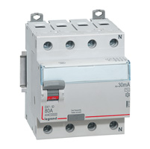

416880
416850

411525

411704

 | 412051 | Multifunction measuring unit EMDX³ - rail mounting - 4 modules | 266.40
 | 412241 | SPD T2 40KA 2P | 46.15
 | 412243 | SPD T2 40KA 4P | 87.96
 | 412271 | SPD T1+T2 12,5KA 2P | 106.87
 | 412273 | SPD T1+T2 12,5KA 4P | 203.15
 | 412051 | CENTRALE DE MESURE MODULAIRE | 265.54
 | 412052 | CENTRALE DE MESURE ACCESS | 254.15
 | 412105 | TRANSFO DE COURANT 160/5A | 16.13
 | 412408 | CX3 TL 230V 1P 16A (4162) 1NO 1P تلريبتر | 11.12
...
 |  | KCCE- Power PL -April 2025
 | Reference | Description | PL EUR
 | 412918 | Poussoir 1P 1NO Voyant Vert LED 12/48V | 22.24
 | 412920 | Poussoir 1P 1NO Voyant Vert LED 110/220V | 25.42
 | 412926 | CX3 INDICATOR 1 GREEN LED 110/400V AC | 11.56
 | 412927 | CX3 INDICATOR 1 YELLOW LED 110/400V AC | 11.56
 | 412928 | CX3 INDICATOR 1 BLUE LED 110/400V AC | 11.56
 | 412929 | CX3 INDICATOR 1 BLANC LED 110/400V AC | 11.78
 | 412930 | Disj témoin double vert+rouge(4488) ديجنكتوراشارة مجوزة | 10.60
 | 412931 | CX3 VOYANT VERT+ROUGE 110/400V | 15.10
 | 412934 | CX3 Voyant Rou+Jau+Ve 230/40 | 18.51
 | 412935 | CX3 Voyant Rou+Jau+Bl 230/40 | 18.36
 | 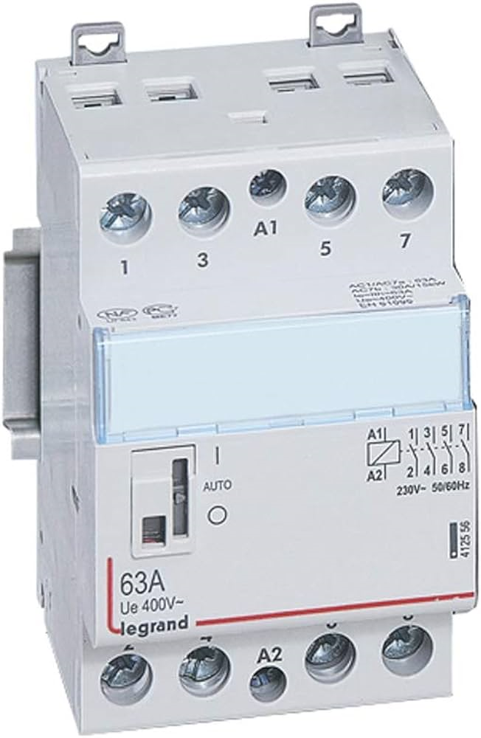 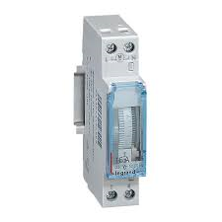 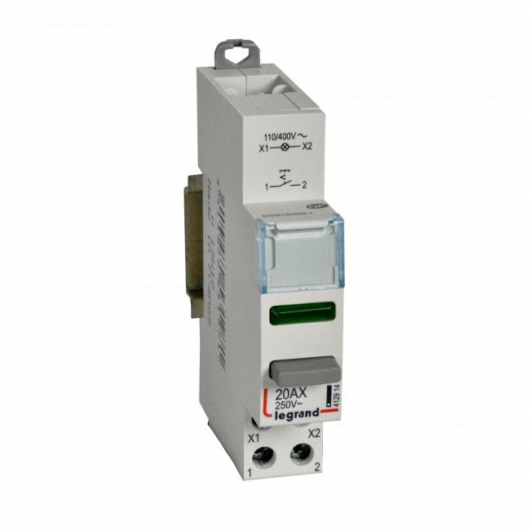 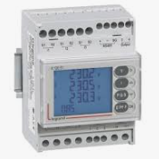 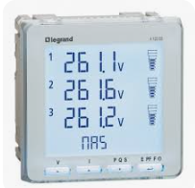 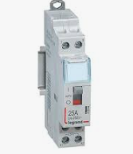

412545
412544

412935
412914

412051

412052

 | 416096 | CTX 3P 12A 1NO1NC 230V AC3 | 21.36
 | 416106 | CTX 3P 18A 1NO1NC 230V AC3 | 28.86
 | 416116 | CTX 3P 22A 1NO1NC 230V AC3 | 37.45
 | 416126 | CTX 3P 32A 2NO2NC 230V AC3 | 55.09
 | 416136 | CTX 3P 40A 2NO2NC 230V AC3 | 67.83
 | 416146 | CTX 3P 50A 2NO2NC 230V AC3 | 83.69
 | 416156 | CTX 3P 50A 2NO 2NC 230V AC3 | 83.46
 | 416166 | CTX 3P 65A 2NO2NC 230V AC3 | 115.08
 | 416206 | CTX 3P 85A 2NO2NC 230V AC3 | 156.56
...
 |  | KCCE- Power PL -April 2025
 | Reference | Description | PL EUR
 | 417351 | MPX 32MA DISJ M 13.0A | 66.44
 | 417352 | MPX 32MA DISJ M 17.0A | 66.44
 | 417353 | MPX 32MA DISJ M 22.0A | 74.89
 | 417354 | MPX 32MA DISJ M 26.0A | 74.89
 | 417355 | MPCB MPX³ 32MA - magnetic - motor protection - 3P - 32 A - 50 kA | 74.89
 | 417400 | MPX CONTACT AUX LAT 1NO1NC | 15.11
 | 417401 | Auxiliary contacts MPX³ - 2-pole - side mounting - 2 NO | 15.11
 | 417402 | Auxiliary contacts MPX³ - 2-pole - side mounting - 2 NC | 15.11
 | 417403 | MPX CONTACT AUX FRONT 1NO1NC | 13.31
 | 417406 | MPX TRIP SIGNALING SWITCH | 19.69
  
...
 |  | KCCE- Power PL -April 2025
 | Reference | Description | PL EUR
 | 431147 | Direct handles for DCX-M 630 A and 800 A - Black | 43.27
 | 431148 | Direct handles for DCX-M 1000 A and 1250 A - Black | 48.69
 | 431149 | Direct handles for DCX-M 1600 A - Black | 54.02
 | 431150 | Extended shafts for DCX-M between 40 A and 160 A | 16.17
 | 431151 | Extended shafts for DCX-M between 200 A and 400 A | 21.59
 | 431155 | Auxiliary contacts for DCX-M between 40 and 1250 A - 1 NO + 1 NC | 10.75
 | 431156 | Auxiliary contacts for DCX-M between 40 and 1250 A - 2 NO + 2 NC | 21.59
 | 431157 | Auxiliary contacts for DCX-M 1600 A - 1 NO + 1 NC | 10.75
 | 431158 | Auxiliary contacts for DCX-M 1600 A - 2 NO + 2 NC | 21.59
 | 431160 | Bridging links for DCX-M 40 A and 63 A | 43.27
 |   
...
 |  | KCCE- Power PL -April 2025
 | Reference | Description | PL EUR
 | 601994 | Plexo3 cabinet IP65 4M تابلو ظاهر اتانش | 16.01
 | 601996 | Plexo3 cabinet IP65 6M تابلو ظاهر اتانش | 17.62
 | 601998 | Plexo3 cabinet IP65 8M تابلو ظاهر اتانش | 21.62
 | 602302 | Boite encastrement 8 Mod (porte 602332) | 3.17
 | 602303 | Boite encastrement 12 Mod (porte 602333) | 3.62
 | 602305 | Boite encastrement 2*12 Mod | 8.47
 | 602332 | Porte transp. Coffret encastrement 8 Mod | 13.40
 | 604077 | Voyant vert 250V اشارة ديجنكتور اخضر | 4.30
 | 604078 | Voyant rouge 250V اشارة ديجنكتور احمر | 4.30
 | 604079 | Voyant orange 250V اشارة ديجنكتور برتقالي | 4.30
 |  

